全体サマリ
20250517_0517vs島原商業

デバイスID | 選手名 | ポジション | 計測開始（JST） | 計測終了（JST） | 計測時間 (hh:mm:ss) | 走行距離(m) | %HIR | ハイスピード 距離(m) | スプリント回数 (24.00km/h) | スプリント回数 (20.00km/h) | スプリント回数 (18.00km/h) | スプリント 距離(m) (24.00km/h) | スプリント距離(m) (20.00km/h) | スプリント距離(m) (18.00km/h) | ZONE別走行距離（m） |  |  |  |  |  | 1分毎走行距離(m) | 平均速度（km/h） | 今回最高 速度（km/h） | 高強度 エフォート | 加速回数 (3.0m/s^2) | 加速回数 (2.5m/s^2) | 加速回数 (2.0m/s^2) | 加速度max (m/s^2) | 減速回数 (3.0m/s^2) | 減速回数 (2.5m/s^2) | 減速回数 (2.0m/s^2) | 減速度max (m/s^2) | インパクト回数 |  |  |  |  |  | HMLD(m) | HML/min | HMLC | 消費カロリー (速度)
 |  |  |  |  |  |  |  |  |  |  |  |  |  |  | -5.4km/h | 5.4km/h-12.6km/h | 12.6km/h-18.0km/h | 18.0km/h-23.4km/h | 23.4km/h-28.8km/h | 28.8km/h- |  |  |  |  |  |  |  |  |  |  |  |  | 3G-4G | 4G-5G | 5G-6G | 6G-7G | 7G-8G | 8G-
01 | 濱﨑 善 | GK | 2025/05/17 16:00:30 | 2025/05/17 17:54:39 | 1:54:09 | 4,902.62 | 0.63% | 30.90 | 0 | 1 | 2 | 0.00 | 13.86 | 30.90 | 2,045.48 | 2,372.22 | 453.07 | 31.86 | 0.00 | 0.00 | 49.50 | 2.97 | 21.26 | 302 | 9 | 49 | 131 | 3.78 | 2 | 37 | 127 | -3.34 | 301 | 189 | 136 | 83 | 30 | 42 | 86.85 | 0.88 | 91 | 653.5
02 | 音辻 夏輝 | DF | 2025/05/17 16:00:30 | 2025/05/17 17:54:39 | 1:54:09 | 8,970.60 | 5.77% | 517.30 | 4 | 18 | 30 | 64.95 | 284.96 | 517.30 | 2,138.30 | 4,794.48 | 1,485.88 | 470.67 | 81.26 | 0.00 | 90.57 | 5.43 | 26.72 | 319 | 19 | 62 | 201 | 4.02 | 28 | 72 | 202 | -4.53 | 836 | 379 | 155 | 58 | 33 | 22 | 674.95 | 6.81 | 166 | 824.0
03 | 平野 凱 | DF | 2025/05/17 16:00:30 | 2025/05/17 17:54:39 | 1:54:08 | 9,191.33 | 7.45% | 684.66 | 9 | 19 | 40 | 131.43 | 406.99 | 684.66 | 1,764.00 | 4,767.82 | 1,917.36 | 571.04 | 171.11 | 0.00 | 92.79 | 5.57 | 26.58 | 235 | 12 | 37 | 150 | 3.72 | 25 | 72 | 166 | -4.15 | 798 | 279 | 118 | 37 | 17 | 17 | 856.53 | 8.65 | 162 | 738.3
04 | 西村 優斗 | DF | 2025/05/17 16:00:30 | 2025/05/17 17:54:39 | 1:54:09 | 10,204.22 | 5.27% | 538.15 | 5 | 18 | 29 | 74.81 | 328.24 | 538.15 | 2,255.84 | 5,160.90 | 2,208.74 | 485.71 | 93.03 | 0.00 | 103.02 | 6.18 | 26.54 | 838 | 19 | 81 | 209 | 4.06 | 28 | 79 | 223 | -4.34 | 853 | 619 | 383 | 190 | 92 | 121 | 711.00 | 7.18 | 203 | 785.9
05 | 片山 諒也 | DF | 2025/05/17 16:00:30 | 2025/05/17 17:54:39 | 1:54:09 | 8,963.46 | 6.81% | 610.07 | 7 | 20 | 31 | 116.26 | 367.21 | 610.07 | 2,271.63 | 4,532.27 | 1,536.41 | 478.78 | 144.37 | 0.00 | 90.49 | 5.43 | 28.43 | 275 | 18 | 76 | 196 | 3.67 | 19 | 61 | 172 | -4.38 | 638 | 290 | 126 | 51 | 32 | 22 | 745.81 | 7.53 | 167 | 772.9
06 | 福吉 爽生 | FW | 2025/05/17 16:00:30 | 2025/05/17 17:54:39 | 1:54:09 | 8,721.93 | 9.43% | 822.87 | 6 | 32 | 52 | 65.73 | 445.49 | 822.87 | 1,967.58 | 4,130.63 | 1,766.70 | 751.00 | 106.02 | 0.00 | 88.06 | 5.28 | 25.83 | 655 | 13 | 52 | 147 | 3.99 | 27 | 74 | 154 | -4.68 | 762 | 504 | 296 | 139 | 78 | 96 | 978.51 | 9.88 | 179 | 825.7
07 | 吉田 悠月 | FW | 2025/05/17 16:00:30 | 2025/05/17 16:48:19 | 0:47:48 | 5,648.45 | 13.38% | 755.54 | 6 | 27 | 46 | 58.80 | 400.13 | 755.54 | 916.30 | 2,672.06 | 1,270.10 | 681.96 | 108.03 | 0.00 | 118.13 | 7.09 | 25.90 | 355 | 12 | 42 | 101 | 4.17 | 20 | 47 | 130 | -4.12 | 611 | 305 | 163 | 74 | 40 | 40 | 877.63 | 18.35 | 140 | 401.6
08 | 山口 惺也 | FW | 2025/05/17 16:00:30 | 2025/05/17 17:54:39 | 1:54:09 | 10,907.97 | 9.79% | 1,067.40 | 9 | 38 | 63 | 142.43 | 607.99 | 1,067.40 | 2,064.92 | 5,274.40 | 2,437.07 | 894.05 | 237.52 | 0.00 | 110.13 | 6.61 | 26.99 | 752 | 24 | 79 | 206 | 4.25 | 41 | 115 | 287 | -4.27 | 1,161 | 709 | 373 | 150 | 86 | 69 | 1,283.71 | 12.96 | 259 | 821.5
09 | 大川 琉稀 | MF | 2025/05/17 16:00:30 | 2025/05/17 17:54:39 | 1:54:09 | 10,423.59 | 3.56% | 370.64 | 1 | 11 | 26 | 11.22 | 178.17 | 370.64 | 2,436.13 | 5,578.34 | 2,008.96 | 351.74 | 48.43 | 0.00 | 105.24 | 6.31 | 25.43 | 788 | 24 | 62 | 181 | 3.69 | 33 | 98 | 242 | -3.79 | 998 | 798 | 397 | 184 | 84 | 65 | 529.95 | 5.35 | 188 | 815.9
10 | 林田 一護 | MF | 2025/05/17 16:01:06 | 2025/05/17 16:48:19 | 0:47:12 | 5,472.32 | 6.64% | 363.10 | 5 | 13 | 23 | 85.02 | 218.35 | 363.10 | 690.31 | 2,992.22 | 1,413.75 | 278.28 | 78.03 | 30.96 | 114.44 | 6.95 | 31.42 | 960 | 60 | 109 | 217 | 6.23 | 62 | 95 | 206 | -6.23 | 558 | 516 | 395 | 232 | 102 | 104 | 538.42 | 11.26 | 212 | 412.0
11 | 中村 莉士 | MF | 2025/05/17 16:00:30 | 2025/05/17 17:54:39 | 1:54:09 | 11,453.84 | 6.01% | 688.16 | 2 | 25 | 45 | 31.75 | 336.44 | 688.16 | 2,128.36 | 5,947.07 | 2,635.89 | 665.54 | 76.97 | 0.00 | 115.64 | 6.94 | 25.41 | 1,022 | 24 | 68 | 248 | 3.92 | 35 | 98 | 245 | -4.42 | 959 | 768 | 469 | 257 | 103 | 132 | 875.82 | 8.84 | 226 | 842.2
12 | 平野 吏桜 | FW | 2025/05/17 17:03:25 | 2025/05/17 17:54:39 | 0:51:14 | 5,956.86 | 12.65% | 753.64 | 7 | 27 | 43 | 96.34 | 456.11 | 753.64 | 641.94 | 3,038.83 | 1,469.82 | 646.01 | 160.26 | 0.00 | 116.27 | 6.98 | 27.31 | 249 | 11 | 48 | 122 | 4.32 | 27 | 66 | 145 | -3.84 | 597 | 259 | 112 | 55 | 20 | 17 | 929.13 | 18.14 | 159 | 435.2
13 | 江頭 涼人 | MF | 2025/05/17 17:03:25 | 2025/05/17 17:54:39 | 0:51:14 | 6,565.15 | 10.85% | 712.07 | 5 | 25 | 43 | 61.19 | 398.89 | 712.07 | 867.24 | 3,077.82 | 1,854.09 | 658.71 | 107.29 | 0.00 | 128.14 | 7.69 | 26.33 | 396 | 18 | 68 | 166 | 3.94 | 29 | 82 | 184 | -4.35 | 669 | 342 | 186 | 67 | 41 | 50 | 890.19 | 17.38 | 202 | 478.8

0517vs島原商業前半
デバイスID | 選手名 | ポジション | 計測開始（JST） | 計測終了（JST） | 計測時間 (hh:mm:ss) | 走行距離(m) | %HIR | ハイスピード 距離(m) | スプリント回数 (24.00km/h) | スプリント回数 (20.00km/h) | スプリント回数 (18.00km/h) | スプリント 距離(m) (24.00km/h) | スプリント距離(m) (20.00km/h) | スプリント距離(m) (18.00km/h) | ZONE別走行距離（m） |  |  |  |  |  | 1分毎走行距離(m) | 平均速度（km/h） | 今回最高 速度（km/h） | 高強度 エフォート | 加速回数 (3.0m/s^2) | 加速回数 (2.5m/s^2) | 加速回数 (2.0m/s^2) | 加速度max (m/s^2) | 減速回数 (3.0m/s^2) | 減速回数 (2.5m/s^2) | 減速回数 (2.0m/s^2) | 減速度max (m/s^2) | インパクト回数 |  |  |  |  |  | HMLD(m) | HML/min | HMLC | 消費カロリー (速度)
 |  |  |  |  |  |  |  |  |  |  |  |  |  |  | -5.4km/h | 5.4km/h-12.6km/h | 12.6km/h-18.0km/h | 18.0km/h-23.4km/h | 23.4km/h-28.8km/h | 28.8km/h- |  |  |  |  |  |  |  |  |  |  |  |  | 3G-4G | 4G-5G | 5G-6G | 6G-7G | 7G-8G | 8G-
01 | 濱﨑 善 | GK | 2025/05/17 16:00:30 | 2025/05/17 16:48:19 | 0:47:49 | 2,290.14 | 0.00% | 0.00 | 0 | 0 | 0 | 0.00 | 0.00 | 0.00 | 995.40 | 1,131.27 | 163.46 | 0.00 | 0.00 | 0.00 | 47.89 | 2.87 | 17.62 | 100 | 4 | 22 | 65 | 3.42 | 0 | 14 | 54 | -2.93 | 135 | 83 | 48 | 20 | 12 | 16 | 20.56 | 0.43 | 37 | 329.8
...
0517vs島原商業後半
04 | 西村 優斗 | DF | 2025/05/17 17:03:25 | 2025/05/17 17:54:39 | 0:51:14 | 5,255.93 | 4.78% | 251.23 | 2 | 7 | 13
05 | 片山 諒也 | DF | 2025/05/17 17:03:25 | 2025/05/17 17:54:39 | 0:51:14 | 4,522.78 | 6.08% | 275.18 | 2 | 8 | 14
06 | 福吉 爽生 | FW | 2025/05/17 17:03:25 | 2025/05/17 17:54:39 | 0:51:14 | 3,286.92 | 7.19% | 236.25 | 1 | 8 | 18
08 | 山口 惺也 | FW | 2025/05/17 17:03:25 | 2025/05/17 17:54:39 | 0:51:14 | 5,685.56 | 10.24% | 582.27 | 5 | 17 | 33
09 | 大川 琉稀 | MF | 2025/05/17 17:03:25 | 2025/05/17 17:54:39 | 0:51:14 | 5,157.87 | 2.73% | 140.83 | 0 | 4 | 10
11 | 中村 莉士 | MF | 2025/05/17 17:03:25 | 2025/05/17 17:54:39 | 0:51:14 | 5,981.62 | 6.97% | 417.15 | 1 | 14 | 25
12 | 平野 吏桜 | FW | 2025/05/17 17:03:25 | 2025/05/17 17:54:39 | 0:51:14 | 5,956.86 | 12.65% | 753.64 | 7 | 27 | 43
13 | 江頭 涼人 | MF | 2025/05/17 17:03:25 | 2025/05/17 17:54:39 | 0:51:14 | 6,565.15 | 10.85% | 712.07 | 5 | 25 | 43

0517vs島原商業前半 平均ポジション |  |  |  |  | 0517vs島原商業後半 平均ポジション
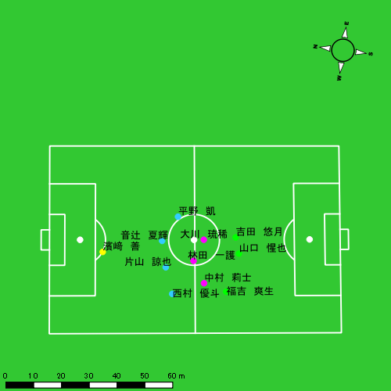 |  |  |  |  | 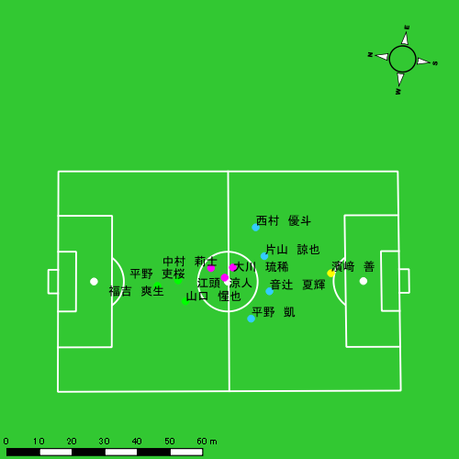

スプリント回数とハイスピード距離、加減速回数について
スプリント回数1…24.00km/hを超えた回数
スプリント回数2…20.00km/hを超えた回数
スプリント回数3…18.00km/hを超えた回数
ハイスピード距離…18.00km/hを超えた状態での移動距離
加減速回数…加速度が3.0m/s^2を超えて加速または減速した回数
加減速回数2…加速度が2.5m/s^2を超えて加速または減速した回数
加減速回数3…加速度が2.0m/s^2を超えて加速または減速した回数
前後バランス…プラス～前傾姿勢, マイナス～後傾姿勢
...

全体走行グラフ
速度ゾーングラフ

 | -5.4km/h | 5.4km/h-12.6km/h | 12.6km/h-18.0km/h | 18.0km/h-23.4km/h | 23.4km/h-28.8km/h | 28.8km/h-
濱﨑 善 | 2,045.48 | 2,372.22 | 453.07 | 31.86 | 0.00 | 0.00
音辻 夏輝 | 2,138.30 | 4,794.48 | 1,485.88 | 470.67 | 81.26 | 0.00
平野 凱 | 1,764.00 | 4,767.82 | 1,917.36 | 571.04 | 171.11 | 0.00
西村 優斗 | 2,255.84 | 5,160.90 | 2,208.74 | 485.71 | 93.03 | 0.00
片山 諒也 | 2,271.63 | 4,532.27 | 1,536.41 | 478.78 | 144.37 | 0.00
福吉 爽生 | 1,967.58 | 4,130.63 | 1,766.70 | 751.00 | 106.02 | 0.00
吉田 悠月 | 916.30 | 2,672.06 | 1,270.10 | 681.96 | 108.03 | 0.00
山口 惺也 | 2,064.92 | 5,274.40 | 2,437.07 | 894.05 | 237.52 | 0.00
大川 琉稀 | 2,436.13 | 5,578.34 | 2,008.96 | 351.74 | 48.43 | 0.00
林田 一護 | 690.31 | 2,992.22 | 1,413.75 | 278.28 | 78.03 | 30.96
中村 莉士 | 2,128.36 | 5,947.07 | 2,635.89 | 665.54 | 76.97 | 0.00
平野 吏桜 | 641.94 | 3,038.83 | 1,469.82 | 646.01 | 160.26 | 0.00
江頭 涼人 | 867.24 | 3,077.82 | 1,854.09 | 658.71 | 107.29 | 0.00

速度ゾーン（時間割合, セッション別）
速度ゾーン（時間割合詳細）
 | ZONE1 | ZONE2 | ZONE3 | ZONE4 | ZONE5 | ZONE6
0517vs島原商業前半 | 52.43% | 36.82% | 8.58% | 1.89% | 0.27% | 0.01% | 0517vs島原商業前半 0 - 15 | 48.18% | 39.25% | 9.91% | 2.28% | 0.34% | 0.04%
0517vs島原商業後半 | 54.76% | 34.89% | 8.09% | 1.91% | 0.35% | 0.00% | 15 - 30 | 55.40% | 34.63% | 7.93% | 1.74% | 0.31% | 0.00%
 |  |  |  |  |  |  | 30 - 45 | 51.36% | 37.89% | 8.63% | 1.92% | 0.20% | 0.00%
 |  |  |  |  |  |  | 45 - | 64.79% | 29.92% | 4.69% | 0.56% | 0.04% | 0.00%
 |  |  |  |  |  |  | 0517vs島原商業後半 0 - 15 | 49.54% | 38.21% | 9.48% | 2.41% | 0.36% | 0.00%
 |  |  |  |  |  |  | 15 - 30 | 54.82% | 35.68% | 7.94% | 1.33% | 0.22% | 0.00%
 |  |  |  |  |  |  | 30 - 45 | 59.69% | 31.26% | 7.07% | 1.75% | 0.23% | 0.00%
 |  |  |  |  |  |  | 45 - | 55.30% | 33.68% | 7.57% | 2.51% | 0.93% | 0.00%

合計 / 走行距離
平均 / 走行距離
0517vs島原商業前半 0 - 15 | 18071.38 | 833.39 | 1609.23 | 1806.08 | 1794.28 | 1459.42 | 0.00 | 141.89 | 190.00 | 107.29 | 7.71% | 0.00% | 8.85% | 10.51% | 5.98% | 109.52 | 55.56 | 107.28 | 120.41 | 119.62 | 8.84 | 0.00 | 9.46 | 12.67 | 7.15 | 15 | 0 | 1.75 | 1 | 1.6666666667 | 204.39 | 0.00 | 23.87 | 7.96 | 28.34
15 - 30 | 15715.72 | 616.20 | 1361.20 | 1605.36 | 1612.88 | 1089.29 | 0.00 | 69.79 | 212.58 | 57.46 | 6.41% | 0.00% | 5.06% | 13.19% | 3.57% | 95.25 | 41.08 | 90.75 | 107.02 | 107.53 | 6.60 | 0.00 | 4.65 | 14.17 | 3.83 | 10 | 0 | 1 | 2 | 0 | 123.38 | 0.00 | 16.21 | 19.52 | 0.00
30 - 45 | 17061.98 | 787.41 | 1472.15 | 1729.89 | 1732.10 | 1144.76 | 0.00 | 54.74 | 187.20 | 121.41 | 6.15% | 0.00% | 3.67% | 10.70% | 6.96% | 103.41 | 52.49 | 98.14 | 115.33 | 115.47 | 6.94 | 0.00 | 3.65 | 12.48 | 8.09 | 8 | 0 | 0 | 2 | 0.66666666667 | 92.28 | 0.00 | 0.00 | 21.45 | 9.31
45 - | 2416.56 | 52.64 | 174.58 | 292.37 | 262.83 | 61.06 | 0.00 | 0.00 | 18.54 | 1.82 | 1.87% | 0.00% | 0.00% | 6.14% | 0.71% | 78.00 | 18.69 | 61.98 | 103.80 | 93.31 | 1.97 | 0.00 | 0.00 | 6.58 | 0.65 | 0 | 0 | 0 | 0 | 0 | 0.00 | 0.00 | 0.00 | 0.00 | 0.00
0517vs島原商業後半 0 - 15 | 17693.68 | 713.61 | 1458.97 | 1847.55 | 1867.17 | 1455.58 | 0.00 | 88.23 | 225.13 | 142.42 | 7.46% | 0.00% | 6.10% | 12.07% | 7.16% | 107.23 | 47.57 | 97.26 | 123.17 | 124.48 | 8.82 | 0.00 | 5.88 | 15.01 | 9.49 | 11 | 0 | 0.75 | 2.3333333333 | 0.33333333333 | 156.52 | 0.00 | 7.01 | 34.26 | 8.56
15 - 30 | 15467.70 | 705.52 | 1242.70 | 1577.83 | 1685.97 | 814.01 | 0.00 | 44.57 | 123.66 | 88.25 | 4.77% | 0.00% | 3.71% | 7.42% | 5.11% | 93.74 | 47.03 | 82.85 | 105.19 | 112.40 | 4.93 | 0.00 | 2.97 | 8.24 | 5.88 | 8 | 0 | 0.5 | 0.66666666667 | 1.3333333333 | 109.30 | 0.00 | 4.64 | 16.56 | 13.68
30 - 45 | 14363.94 | 755.08 | 1345.61 | 1106.96 | 1635.19 | 1057.62 | 0.00 | 85.82 | 115.17 | 122.95 | 6.28% | 0.00% | 6.42% | 7.39% | 7.10% | 87.05 | 50.34 | 89.71 | 73.80 | 109.01 | 6.41 | 0.00 | 5.72 | 7.68 | 8.20 | 5 | 0 | 0.5 | 0.66666666667 | 0.33333333333 | 68.81 | 0.00 | 8.45 | 8.50 | 3.18
45 - | 6566.77 | 437.35 | 665.57 | 443.63 | 712.09 | 830.40 | 30.90 | 102.50 | 60.09 | 69.74 | 11.12% | 7.07% | 15.10% | 8.64% | 9.64% | 95.77 | 70.16 | 106.78 | 71.17 | 114.24 | 12.11 | 4.96 | 16.44 | 9.64 | 11.19 | 9 | 0 | 1.75 | 0.66666666667 | 0 | 185.26 | 0.00 | 36.69 | 12.84 | 0.00

合計 / ハイスピード距離
平均 / ハイスピード距離

平均 / %HIR
平均 / %HIR

平均 / １分毎走行距離
平均 / １分毎走行距離

平均 / １分毎ハイスピード距離
平均 / １分毎ハイスピード距離

合計 / スプリント回数
平均 / スプリント回数

合計 / スプリント距離
平均 / スプリント距離

濱﨑 善
...
 | 計測開始（JST） | 計測終了（JST） | ディフェンディング サード | ミドル サード | アタッキング サード |  | ZONE1 (m, hh:mm:ss) |  | ZONE2 (m, hh:mm:ss) |  | ZONE3 (m, hh:mm:ss) |  | ZONE4 (m, hh:mm:ss) |  | ZONE5 (m, hh:mm:ss) |  | ZONE6 (m, hh:mm:ss) |  | 合計
0517vs島原商業前半 | 2025/05/17 16:00:30 - 2025/05/17 16:15:29 |  | 88.70% | 11.30% | 0.00% | 0517vs島原商業前半 0 - 15 | 303.55 | 0:11:15 | 461.38 | 0:03:27 | 68.46 | 0:00:18 | 0.00 | 0:00:00 | 0.00 | 0:00:00 | 0.00 | 0:00:00 | 833.39
 | 2025/05/17 16:15:30 - 2025/05/17 16:30:29 |  | 93.69% | 6.31% | 0.00% | 15 - 30 | 300.22 | 0:12:38 | 301.04 | 0:02:18 | 15.43 | 0:00:04 | 0.00 | 0:00:00 | 0.00 | 0:00:00 | 0.00 | 0:00:00 | 616.69
 | 2025/05/17 16:30:30 - 2025/05/17 16:45:29 |  | 92.25% | 7.75% | 0.00% | 30 - 45 | 356.83 | 0:11:56 | 351.02 | 0:02:44 | 79.57 | 0:00:20 | 0.00 | 0:00:00 | 0.00 | 0:00:00 | 0.00 | 0:00:00 | 787.41
 | 2025/05/17 16:45:30 - 2025/05/17 16:48:18 |  | 92.90% | 7.10% | 0.00% | 45 - | 34.80 | 0:02:39 | 17.84 | 0:00:10 | 0.00 | 0:00:00 | 0.00 | 0:00:00 | 0.00 | 0:00:00 | 0.00 | 0:00:00 | 52.64
0517vs島原商業後半 | 2025/05/17 17:03:25 - 2025/05/17 17:18:24 |  | 90.27% | 9.73% | 0.00% | 0517vs島原商業後半 0 - 15 | 354.19 | 0:12:33 | 284.70 | 0:02:10 | 74.73 | 0:00:17 | 0.00 | 0:00:00 | 0.00 | 0:00:00 | 0.00 | 0:00:00 | 713.61
 | 2025/05/17 17:18:25 - 2025/05/17 17:33:24 |  | 95.16% | 4.84% | 0.00% | 15 - 30 | 257.54 | 0:11:57 | 412.65 | 0:02:54 | 35.79 | 0:00:09 | 0.00 | 0:00:00 | 0.00 | 0:00:00 | 0.00 | 0:00:00 | 705.99
 | 2025/05/17 17:33:25 - 2025/05/17 17:48:24 |  | 86.70% | 13.30% | 0.00% | 30 - 45 | 312.09 | 0:11:56 | 345.63 | 0:02:39 | 97.57 | 0:00:25 | 0.00 | 0:00:00 | 0.00 | 0:00:00 | 0.00 | 0:00:00 | 755.29
 | 2025/05/17 17:48:25 - 2025/05/17 17:54:38 |  | 70.79% | 29.21% | 0.00% | 45 - | 126.26 | 0:04:14 | 197.96 | 0:01:35 | 81.52 | 0:00:20 | 31.86 | 0:00:06 | 0.00 | 0:00:00 | 0.00 | 0:00:00 | 437.59
 |  |  |  |  |  |  | 2,045.48 | 1:19:07 | 2,372.22 | 0:17:58 | 453.07 | 0:01:52 | 31.86 | 0:00:06 | 0.00 | 0:00:00 | 0.00 | 0:00:00 | 4,902.62

速度ゾーン（時間割合）グラフ
速度ゾーン（時間割合, セッション別）
速度ゾーン（時間割合詳細）
ZONE1 | ZONE2 | ZONE3 | ZONE4 | ZONE5 | ZONE6 | 0517vs島原商業前半 | 80.42% | 18.13% | 1.44% | 0.00% | 0.00% | 0.00% | 0517vs島原商業前半 0 - 15 | 75.02% | 23.03% | 1.96% | 0.00% | 0.00% | 0.00%
1:19:07 | 0:17:58 | 0:01:52 | 0:00:06 | 0:00:00 | 0:00:00 | 0517vs島原商業後半 | 79.38% | 18.15% | 2.29% | 0.19% | 0.00% | 0.00% | 15 - 30 | 84.18% | 15.38% | 0.44% | 0.00% | 0.00% | 0.00%
 |  |  |  |  |  |  |  |  |  |  |  |  | 30 - 45 | 79.56% | 18.24% | 2.20% | 0.00% | 0.00% | 0.00%
 |  |  |  |  |  |  |  |  |  |  |  |  | 45 - | 93.85% | 6.15% | 0.00% | 0.00% | 0.00% | 0.00%
 |  |  |  |  |  |  |  |  |  |  |  |  | 0517vs島原商業後半 0 - 15 | 83.64% | 14.44% | 1.91% | 0.00% | 0.00% | 0.00%
 |  |  |  |  |  |  |  |  |  |  |  |  | 15 - 30 | 79.67% | 19.36% | 0.98% | 0.00% | 0.00% | 0.00%
 |  |  |  |  |  |  |  |  |  |  |  |  | 30 - 45 | 79.58% | 17.67% | 2.76% | 0.00% | 0.00% | 0.00%
 |  |  |  |  |  |  |  |  |  |  |  |  | 45 - | 67.91% | 25.29% | 5.24% | 1.55% | 0.00% | 0.00%

1分毎走行距離
1分毎ハイスピード距離
速度ゾーングラフ
0517vs島原商業前半 0 - 15 | 55.559558137 | 0
15 - 30 | 41.080082075 | 0
30 - 45 | 52.494180867 | 0
45 - | 18.688234991 | 0
0517vs島原商業後半 0 - 15 | 47.574239862 | 0
15 - 30 | 47.034847518 | 0
30 - 45 | 50.338577436 | 0
45 - | 70.16294694 | 4.9574891568

0517vs島原商業前半 平均ポジション
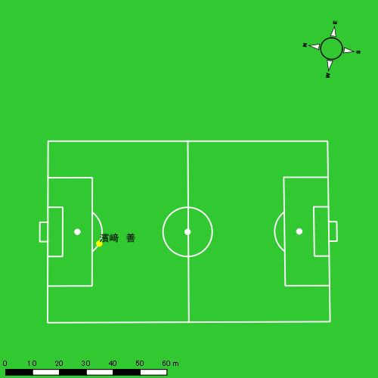
0517vs島原商業後半 平均ポジション |  |  |  |  | 0517vs島原商業後半 ハイスピードゾーン |  |  |  |  |  |  | 0517vs島原商業後半 スプリントゾーン2 |  |  |  |  |  |  | 0517vs島原商業後半 スプリントゾーン3
少ない 出現率 多い
少ない 出現率 多い
少ない 出現率 多い
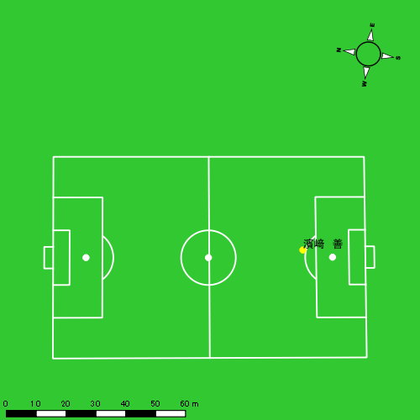 |  |  |  |  | 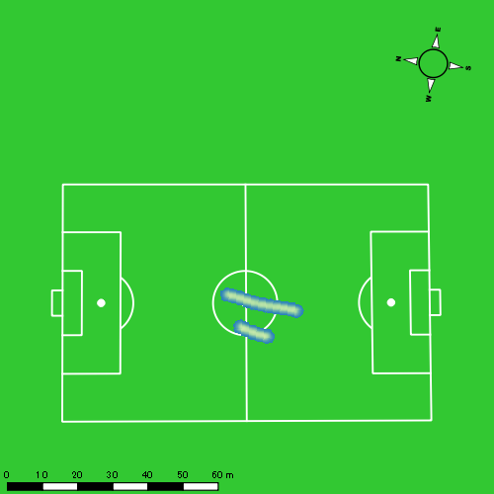 |  |  |  |  |  |  | 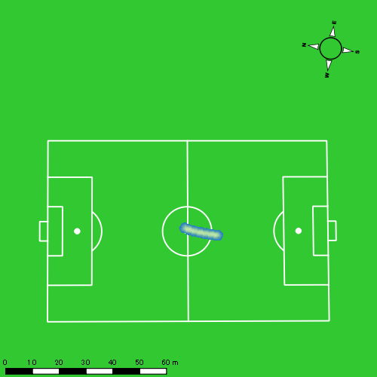

音辻 夏輝
...
 | 計測開始（JST） | 計測終了（JST） | ディフェンディング サード | ミドル サード | アタッキング サード |  | ZONE1 (m, hh:mm:ss) |  | ZONE2 (m, hh:mm:ss) |  | ZONE3 (m, hh:mm:ss) |  | ZONE4 (m, hh:mm:ss) |  | ZONE5 (m, hh:mm:ss) |  | ZONE6 (m, hh:mm:ss) |  | 合計
0517vs島原商業前半 | 2025/05/17 16:00:30 - 2025/05/17 16:15:29 |  | 22.63% | 68.81% | 8.56% | 0517vs島原商業前半 0 - 15 | 368.36 | 0:07:41 | 802.07 | 0:05:50 | 269.93 | 0:01:04 | 137.74 | 0:00:25 | 0.00 | 0:00:00 | 0.00 | 0:00:00 | 1,578.09
 | 2025/05/17 16:15:30 - 2025/05/17 16:30:29 |  | 35.19% | 64.81% | 0.00% | 15 - 30 | 311.81 | 0:08:47 | 720.68 | 0:05:04 | 251.58 | 0:01:02 | 24.17 | 0:00:04 | 13.70 | 0:00:02 | 0.00 | 0:00:00 | 1,321.95
 | 2025/05/17 16:30:30 - 2025/05/17 16:45:29 |  | 50.71% | 44.40% | 4.89% | 30 - 45 | 366.69 | 0:08:03 | 798.58 | 0:05:47 | 241.81 | 0:00:59 | 62.21 | 0:00:11 | 0.00 | 0:00:00 | 0.00 | 0:00:00 | 1,469.29
 | 2025/05/17 16:45:30 - 2025/05/17 16:48:18 |  | 0.00% | 100.00% | 0.00% | 45 - | 87.44 | 0:02:22 | 51.12 | 0:00:25 | 7.40 | 0:00:02 | 0.00 | 0:00:00 | 0.00 | 0:00:00 | 0.00 | 0:00:00 | 145.95
0517vs島原商業後半 | 2025/05/17 17:03:25 - 2025/05/17 17:18:24 |  | 30.77% | 62.52% | 6.71% | 0517vs島原商業後半 0 - 15 | 310.17 | 0:08:03 | 796.55 | 0:05:42 | 223.27 | 0:00:55 | 98.58 | 0:00:17 | 19.41 | 0:00:03 | 0.00 | 0:00:00 | 1,447.98
 | 2025/05/17 17:18:25 - 2025/05/17 17:33:24 |  | 33.78% | 66.04% | 0.18% | 15 - 30 | 278.48 | 0:09:29 | 658.14 | 0:04:46 | 143.41 | 0:00:35 | 43.34 | 0:00:08 | 15.61 | 0:00:02 | 0.00 | 0:00:00 | 1,138.97
 | 2025/05/17 17:33:25 - 2025/05/17 17:48:24 |  | 47.97% | 47.87% | 4.15% | 30 - 45 | 300.31 | 0:09:17 | 634.89 | 0:04:34 | 241.30 | 0:00:59 | 60.83 | 0:00:11 | 1.30 | 0:00:00 | 0.00 | 0:00:00 | 1,238.63
 | 2025/05/17 17:48:25 - 2025/05/17 17:54:38 |  | 30.43% | 50.83% | 18.74% | 45 - | 115.04 | 0:03:21 | 332.45 | 0:02:16 | 107.19 | 0:00:26 | 43.81 | 0:00:08 | 31.23 | 0:00:04 | 0.00 | 0:00:00 | 629.72
 |  |  |  |  |  |  | 2,138.30 | 0:57:02 | 4,794.48 | 0:34:23 | 1,485.88 | 0:06:03 | 470.67 | 0:01:24 | 81.26 | 0:00:12 | 0.00 | 0:00:00 | 8,970.60

速度ゾーン（時間割合）グラフ
速度ゾーン（時間割合, セッション別）
速度ゾーン（時間割合詳細）
ZONE1 | ZONE2 | ZONE3 | ZONE4 | ZONE5 | ZONE6 | 0517vs島原商業前半 | 56.21% | 35.80% | 6.52% | 1.40% | 0.07% | 0.00% | 0517vs島原商業前半 0 - 15 | 51.23% | 38.90% | 7.11% | 2.76% | 0.00% | 0.00%
0:57:02 | 0:34:23 | 0:06:03 | 0:01:24 | 0:00:12 | 0:00:00 | 0517vs島原商業後半 | 58.85% | 33.72% | 5.71% | 1.41% | 0.31% | 0.00% | 15 - 30 | 58.56% | 33.82% | 6.93% | 0.47% | 0.22% | 0.00%
 |  |  |  |  |  |  |  |  |  |  |  |  | 30 - 45 | 53.62% | 38.60% | 6.53% | 1.24% | 0.00% | 0.00%
 |  |  |  |  |  |  |  |  |  |  |  |  | 45 - | 84.02% | 14.91% | 1.07% | 0.00% | 0.00% | 0.00%
 |  |  |  |  |  |  |  |  |  |  |  |  | 0517vs島原商業後半 0 - 15 | 53.64% | 37.96% | 6.16% | 1.93% | 0.31% | 0.00%
 |  |  |  |  |  |  |  |  |  |  |  |  | 15 - 30 | 63.22% | 31.73% | 3.93% | 0.87% | 0.24% | 0.00%
 |  |  |  |  |  |  |  |  |  |  |  |  | 30 - 45 | 61.84% | 30.40% | 6.56% | 1.18% | 0.02% | 0.00%
 |  |  |  |  |  |  |  |  |  |  |  |  | 45 - | 53.64% | 36.26% | 6.90% | 2.03% | 1.18% | 0.00%

1分毎走行距離
1分毎ハイスピード距離
速度ゾーングラフ
0517vs島原商業前半 0 - 15 | 105.20596755 | 9.0572874401
15 - 30 | 88.061102196 | 2.4590633675
30 - 45 | 97.952968813 | 3.6279160939
45 - | 51.658220528 | 0
0517vs島原商業後半 0 - 15 | 96.532169737 | 7.3858344919
15 - 30 | 75.903467277 | 3.5247214837
30 - 45 | 82.575363472 | 3.4291208522
45 - | 100.96513642 | 12.038007489

少ない 出現率 多い
少ない 出現率 多い
少ない 出現率 多い
少ない 出現率 多い
0517vs島原商業前半 平均ポジション |  |  |  |  | 0517vs島原商業前半 ハイスピードゾーン |  |  |  |  |  |  | 0517vs島原商業前半 スプリントゾーン1 |  |  |  |  |  |  | 0517vs島原商業前半 スプリントゾーン2 | 0517vs島原商業前半 スプリントゾーン3
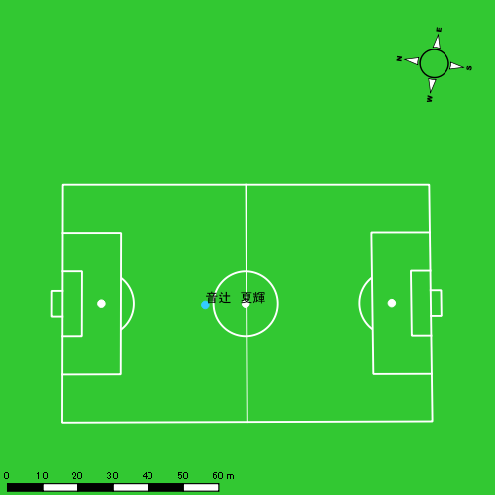 |  |  |  |  | 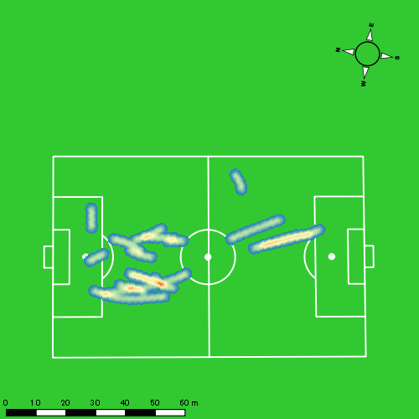 |  |  |  |  |  |  | 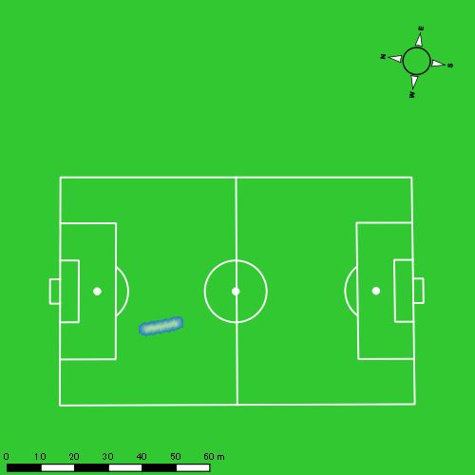 |  |  |  |  |  |  | 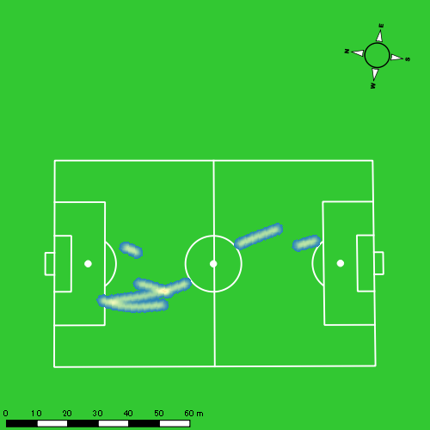
0517vs島原商業後半 平均ポジション |  |  |  |  | 0517vs島原商業後半 ハイスピードゾーン |  |  |  |  |  |  | 0517vs島原商業後半 スプリントゾーン1 |  |  |  |  |  |  | 0517vs島原商業後半 スプリントゾーン2 | 0517vs島原商業後半 スプリントゾーン3
少ない 出現率 多い
少ない 出現率 多い
少ない 出現率 多い
少ない 出現率 多い
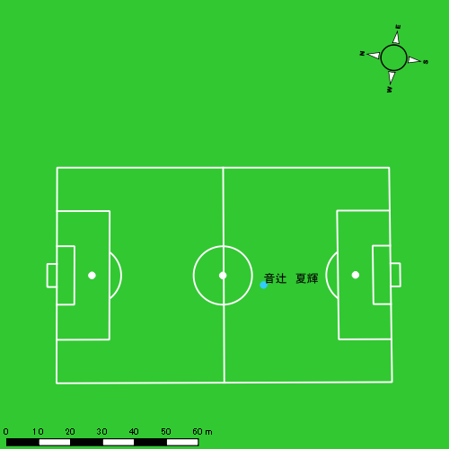 |  |  |  |  | 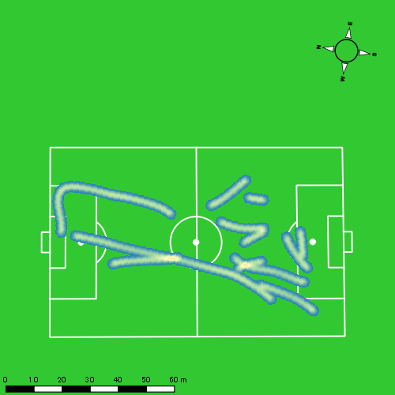 |  |  |  |  |  |  | 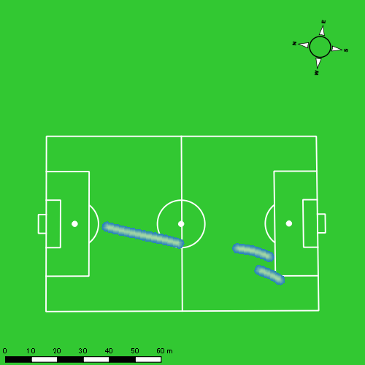 |  |  |  |  |  |  | 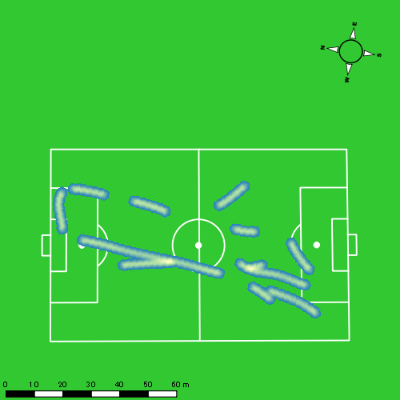

平野 凱
...
 | 計測開始（JST） | 計測終了（JST） | ディフェンディング サード | ミドル サード | アタッキング サード |  | ZONE1 (m, hh:mm:ss) |  | ZONE2 (m, hh:mm:ss) |  | ZONE3 (m, hh:mm:ss) |  | ZONE4 (m, hh:mm:ss) |  | ZONE5 (m, hh:mm:ss) |  | ZONE6 (m, hh:mm:ss) |  | 合計
0517vs島原商業前半 | 2025/05/17 16:00:30 - 2025/05/17 16:15:29 |  | 19.78% | 68.61% | 11.62% | 0517vs島原商業前半 0 - 15 | 318.50 | 0:07:39 | 763.89 | 0:05:30 | 355.55 | 0:01:26 | 117.21 | 0:00:21 | 29.49 | 0:00:04 | 0.00 | 0:00:00 | 1,584.63
 | 2025/05/17 16:15:30 - 2025/05/17 16:30:29 |  | 25.21% | 67.69% | 7.10% | 15 - 30 | 283.16 | 0:08:41 | 737.53 | 0:05:17 | 230.55 | 0:00:56 | 32.56 | 0:00:06 | 0.00 | 0:00:00 | 0.00 | 0:00:00 | 1,283.80
 | 2025/05/17 16:30:30 - 2025/05/17 16:45:29 |  | 36.26% | 57.00% | 6.74% | 30 - 45 | 316.58 | 0:07:44 | 829.05 | 0:05:54 | 301.78 | 0:01:12 | 48.33 | 0:00:09 | 9.37 | 0:00:01 | 0.00 | 0:00:00 | 1,505.12
 | 2025/05/17 16:45:30 - 2025/05/17 16:48:18 |  | 0.00% | 89.74% | 10.26% | 45 - | 51.67 | 0:01:55 | 110.08 | 0:00:46 | 33.75 | 0:00:09 | 0.00 | 0:00:00 | 0.00 | 0:00:00 | 0.00 | 0:00:00 | 195.51
0517vs島原商業後半 | 2025/05/17 17:03:25 - 2025/05/17 17:18:24 |  | 19.47% | 70.36% | 10.17% | 0517vs島原商業後半 0 - 15 | 256.56 | 0:08:13 | 724.10 | 0:05:13 | 288.72 | 0:01:10 | 112.73 | 0:00:20 | 23.17 | 0:00:03 | 0.00 | 0:00:00 | 1,405.27
 | 2025/05/17 17:18:25 - 2025/05/17 17:33:24 |  | 26.82% | 71.41% | 1.77% | 15 - 30 | 233.20 | 0:09:29 | 582.56 | 0:04:11 | 275.37 | 0:01:07 | 67.72 | 0:00:12 | 9.61 | 0:00:01 | 0.00 | 0:00:00 | 1,168.46
 | 2025/05/17 17:33:25 - 2025/05/17 17:48:24 |  | 36.88% | 55.49% | 7.63% | 30 - 45 | 228.50 | 0:08:50 | 654.35 | 0:04:38 | 298.47 | 0:01:10 | 105.93 | 0:00:20 | 19.65 | 0:00:03 | 0.00 | 0:00:00 | 1,306.91
 | 2025/05/17 17:48:25 - 2025/05/17 17:54:38 |  | 16.93% | 49.42% | 33.64% | 45 - | 75.83 | 0:02:39 | 366.26 | 0:02:37 | 133.18 | 0:00:32 | 86.55 | 0:00:15 | 79.82 | 0:00:11 | 0.00 | 0:00:00 | 741.64
 |  |  |  |  |  |  | 1,764.00 | 0:55:09 | 4,767.82 | 0:34:05 | 1,917.36 | 0:07:41 | 571.04 | 0:01:43 | 171.11 | 0:00:25 | 0.00 | 0:00:00 | 9,191.33

速度ゾーン（時間割合）グラフ
速度ゾーン（時間割合, セッション別）
速度ゾーン（時間割合詳細）
ZONE1 | ZONE2 | ZONE3 | ZONE4 | ZONE5 | ZONE6 | 0517vs島原商業前半 | 54.33% | 36.47% | 7.77% | 1.24% | 0.20% | 0.00% | 0517vs島原商業前半 0 - 15 | 51.00% | 36.66% | 9.54% | 2.33% | 0.47% | 0.00%
0:55:09 | 0:34:05 | 0:07:41 | 0:01:43 | 0:00:25 | 0:00:00 | 0517vs島原商業後半 | 56.94% | 32.49% | 7.76% | 2.19% | 0.62% | 0.00% | 15 - 30 | 57.84% | 35.22% | 6.27% | 0.67% | 0.00% | 0.00%
 |  |  |  |  |  |  |  |  |  |  |  |  | 30 - 45 | 51.60% | 39.31% | 7.98% | 0.96% | 0.16% | 0.00%
 |  |  |  |  |  |  |  |  |  |  |  |  | 45 - | 67.81% | 26.98% | 5.21% | 0.00% | 0.00% | 0.00%
 |  |  |  |  |  |  |  |  |  |  |  |  | 0517vs島原商業後半 0 - 15 | 54.80% | 34.82% | 7.76% | 2.24% | 0.38% | 0.00%
 |  |  |  |  |  |  |  |  |  |  |  |  | 15 - 30 | 63.18% | 27.87% | 7.42% | 1.38% | 0.16% | 0.00%
 |  |  |  |  |  |  |  |  |  |  |  |  | 30 - 45 | 58.84% | 30.87% | 7.80% | 2.18% | 0.31% | 0.00%
 |  |  |  |  |  |  |  |  |  |  |  |  | 45 - | 42.51% | 41.93% | 8.45% | 4.06% | 3.05% | 0.00%

1分毎走行距離
1分毎ハイスピード距離
速度ゾーングラフ
0517vs島原商業前半 0 - 15 | 105.64183255 | 9.3194972556
15 - 30 | 85.565504263 | 1.8372102743
30 - 45 | 100.34104731 | 3.2900188171
45 - | 69.263911577 | 0
0517vs島原商業後半 0 - 15 | 93.684503172 | 7.8928413174
15 - 30 | 77.869954601 | 5.1552535942
30 - 45 | 87.108678464 | 7.2482417463
45 - | 118.93452224 | 26.232771364

少ない 出現率 多い
少ない 出現率 多い
少ない 出現率 多い
少ない 出現率 多い
0517vs島原商業前半 平均ポジション |  |  |  |  | 0517vs島原商業前半 ハイスピードゾーン |  |  |  |  |  |  | 0517vs島原商業前半 スプリントゾーン1 |  |  |  |  |  |  | 0517vs島原商業前半 スプリントゾーン2 | 0517vs島原商業前半 スプリントゾーン3
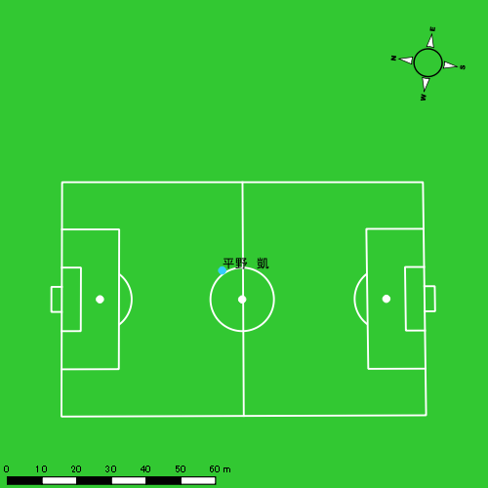 |  |  |  |  | 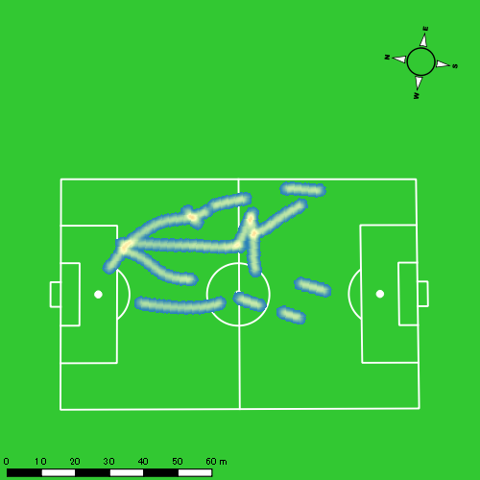 |  |  |  |  |  |  | 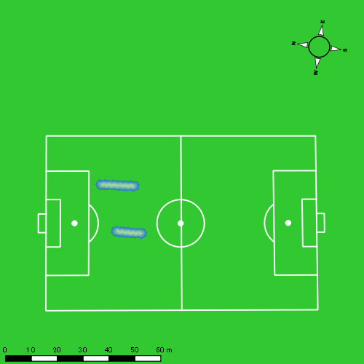 |  |  |  |  |  |  | 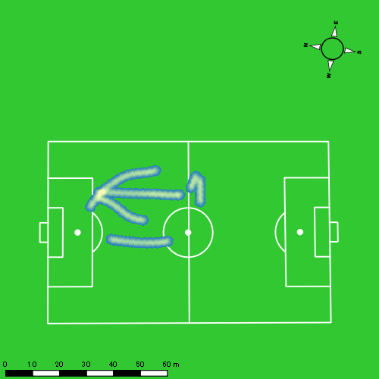
0517vs島原商業後半 平均ポジション |  |  |  |  | 0517vs島原商業後半 ハイスピードゾーン |  |  |  |  |  |  | 0517vs島原商業後半 スプリントゾーン1 |  |  |  |  |  |  | 0517vs島原商業後半 スプリントゾーン2 | 0517vs島原商業後半 スプリントゾーン3
少ない 出現率 多い
少ない 出現率 多い
少ない 出現率 多い
少ない 出現率 多い
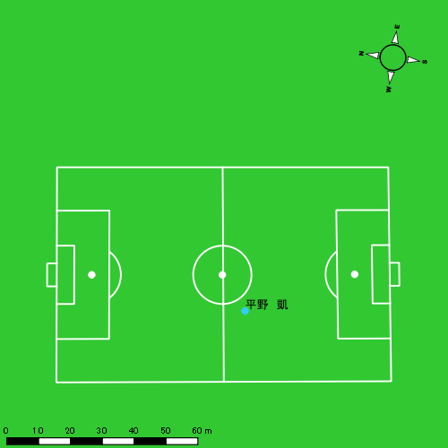 |  |  |  |  | 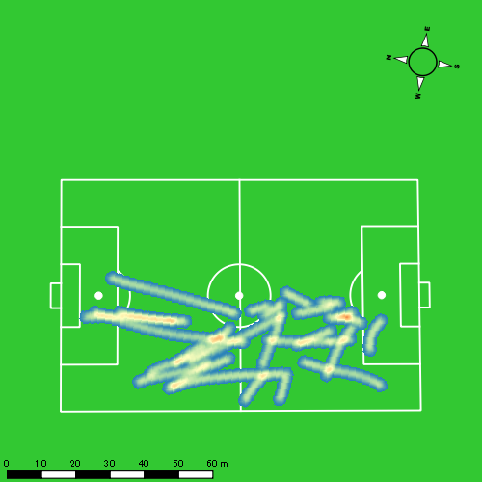 |  |  |  |  |  |  | 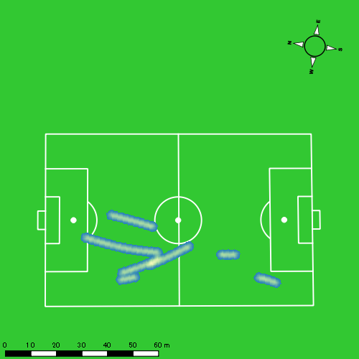 |  |  |  |  |  |  | 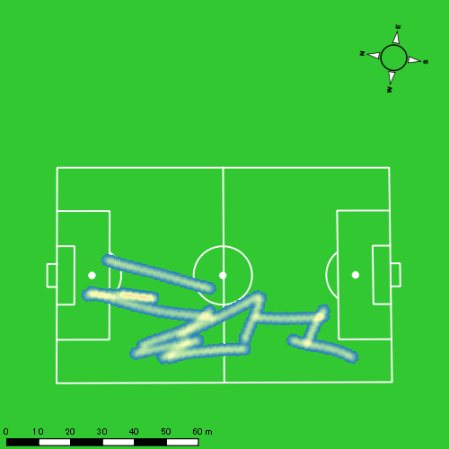

西村 優斗
...
 | 計測開始（JST） | 計測終了（JST） | ディフェンディング サード | ミドル サード | アタッキング サード |  | ZONE1 (m, hh:mm:ss) |  | ZONE2 (m, hh:mm:ss) |  | ZONE3 (m, hh:mm:ss) |  | ZONE4 (m, hh:mm:ss) |  | ZONE5 (m, hh:mm:ss) |  | ZONE6 (m, hh:mm:ss) |  | 合計
0517vs島原商業前半 | 2025/05/17 16:00:30 - 2025/05/17 16:15:29 |  | 23.91% | 72.74% | 3.35% | 0517vs島原商業前半 0 - 15 | 369.45 | 0:07:21 | 783.57 | 0:05:39 | 415.26 | 0:01:40 | 82.75 | 0:00:14 | 41.00 | 0:00:06 | 0.00 | 0:00:00 | 1,692.04
 | 2025/05/17 16:15:30 - 2025/05/17 16:30:29 |  | 26.19% | 65.64% | 8.17% | 15 - 30 | 338.69 | 0:08:07 | 750.99 | 0:05:25 | 293.47 | 0:01:12 | 78.58 | 0:00:14 | 18.19 | 0:00:03 | 0.00 | 0:00:00 | 1,479.93
 | 2025/05/17 16:30:30 - 2025/05/17 16:45:29 |  | 30.63% | 63.59% | 5.78% | 30 - 45 | 351.85 | 0:07:43 | 811.98 | 0:05:52 | 287.18 | 0:01:09 | 89.95 | 0:00:16 | 0.00 | 0:00:00 | 0.00 | 0:00:00 | 1,540.97
 | 2025/05/17 16:45:30 - 2025/05/17 16:48:18 |  | 0.00% | 97.48% | 2.52% | 45 - | 88.72 | 0:01:53 | 112.56 | 0:00:47 | 34.09 | 0:00:09 | 0.00 | 0:00:00 | 0.00 | 0:00:00 | 0.00 | 0:00:00 | 235.36
0517vs島原商業後半 | 2025/05/17 17:03:25 - 2025/05/17 17:18:24 |  | 23.02% | 75.47% | 1.52% | 0517vs島原商業後半 0 - 15 | 342.26 | 0:07:17 | 871.86 | 0:06:11 | 318.40 | 0:01:18 | 73.72 | 0:00:13 | 0.00 | 0:00:00 | 0.00 | 0:00:00 | 1,606.24
 | 2025/05/17 17:18:25 - 2025/05/17 17:33:24 |  | 35.13% | 64.81% | 0.06% | 15 - 30 | 322.46 | 0:08:02 | 726.43 | 0:05:20 | 374.18 | 0:01:32 | 33.75 | 0:00:06 | 0.00 | 0:00:00 | 0.00 | 0:00:00 | 1,456.82
 | 2025/05/17 17:33:25 - 2025/05/17 17:48:24 |  | 39.90% | 54.74% | 5.36% | 30 - 45 | 320.76 | 0:08:02 | 743.68 | 0:05:14 | 375.27 | 0:01:32 | 63.21 | 0:00:11 | 0.00 | 0:00:00 | 0.00 | 0:00:00 | 1,502.92
 | 2025/05/17 17:48:25 - 2025/05/17 17:54:38 |  | 22.38% | 47.92% | 29.71% | 45 - | 121.65 | 0:02:57 | 359.84 | 0:02:34 | 110.88 | 0:00:27 | 63.74 | 0:00:11 | 33.84 | 0:00:05 | 0.00 | 0:00:00 | 689.95
 |  |  |  |  |  |  | 2,255.84 | 0:51:22 | 5,160.90 | 0:37:03 | 2,208.74 | 0:08:59 | 485.71 | 0:01:26 | 93.03 | 0:00:13 | 0.00 | 0:00:00 | 10,204.22

速度ゾーン（時間割合）グラフ
速度ゾーン（時間割合, セッション別）
速度ゾーン（時間割合詳細）
ZONE1 | ZONE2 | ZONE3 | ZONE4 | ZONE5 | ZONE6 | 0517vs島原商業前半 | 52.42% | 37.05% | 8.70% | 1.54% | 0.29% | 0.00% | 0517vs島原商業前半 0 - 15 | 49.01% | 37.65% | 11.09% | 1.60% | 0.64% | 0.00%
0:51:22 | 0:37:03 | 0:08:59 | 0:01:26 | 0:00:13 | 0:00:00 | 0517vs島原商業後半 | 51.34% | 37.73% | 9.41% | 1.36% | 0.16% | 0.00% | 15 - 30 | 54.09% | 36.07% | 7.98% | 1.58% | 0.29% | 0.00%
 |  |  |  |  |  |  |  |  |  |  |  |  | 30 - 45 | 51.40% | 39.16% | 7.71% | 1.73% | 0.00% | 0.00%
 |  |  |  |  |  |  |  |  |  |  |  |  | 45 - | 67.10% | 27.81% | 5.09% | 0.00% | 0.00% | 0.00%
 |  |  |  |  |  |  |  |  |  |  |  |  | 0517vs島原商業後半 0 - 15 | 48.58% | 41.24% | 8.71% | 1.47% | 0.00% | 0.00%
 |  |  |  |  |  |  |  |  |  |  |  |  | 15 - 30 | 53.51% | 35.58% | 10.20% | 0.71% | 0.00% | 0.00%
 |  |  |  |  |  |  |  |  |  |  |  |  | 30 - 45 | 53.58% | 34.91% | 10.24% | 1.27% | 0.00% | 0.00%
 |  |  |  |  |  |  |  |  |  |  |  |  | 45 - | 47.38% | 41.23% | 7.17% | 2.89% | 1.34% | 0.00%

1分毎走行距離
1分毎ハイスピード距離
速度ゾーングラフ
0517vs島原商業前半 0 - 15 | 112.80245427 | 8.0493494195
15 - 30 | 98.600660451 | 5.2208465236
30 - 45 | 102.71008271 | 5.8579778638
45 - | 83.49171858 | 0
0517vs島原商業後半 0 - 15 | 107.08247591 | 4.2399908414
15 - 30 | 97.07967546 | 1.8473406132
30 - 45 | 100.15846041 | 4.214010327
45 - | 110.64290854 | 15.514363825

少ない 出現率 多い
少ない 出現率 多い
少ない 出現率 多い
少ない 出現率 多い
0517vs島原商業前半 平均ポジション |  |  |  |  | 0517vs島原商業前半 ハイスピードゾーン |  |  |  |  |  |  | 0517vs島原商業前半 スプリントゾーン1 |  |  |  |  |  |  | 0517vs島原商業前半 スプリントゾーン2 | 0517vs島原商業前半 スプリントゾーン3
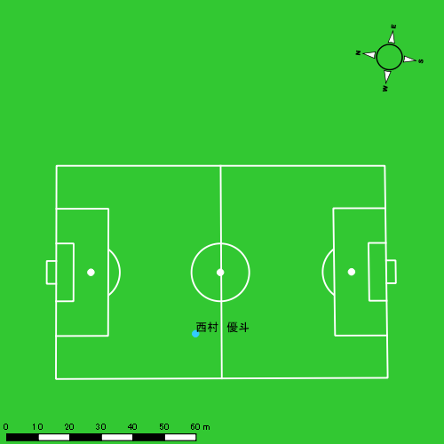 |  |  |  |  | 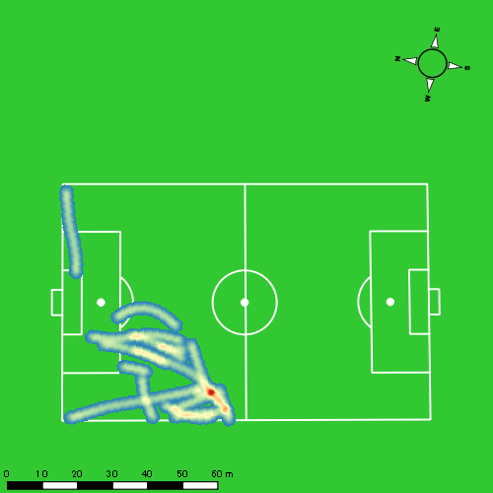 |  |  |  |  |  |  | 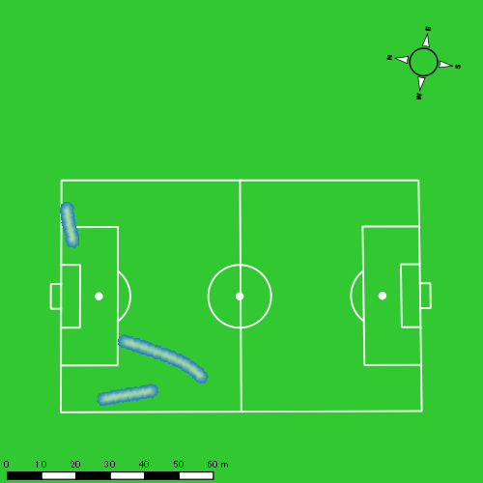 |  |  |  |  |  |  | 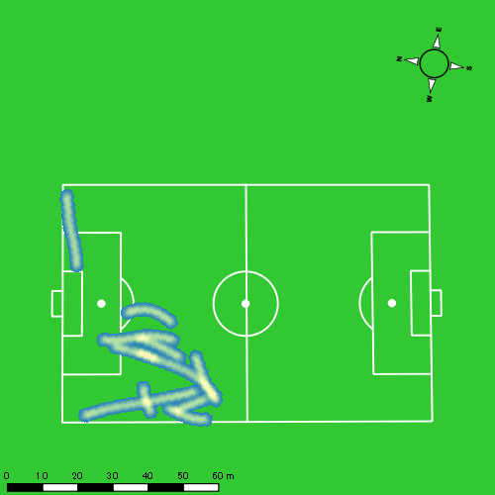
0517vs島原商業後半 平均ポジション |  |  |  |  | 0517vs島原商業後半 ハイスピードゾーン |  |  |  |  |  |  | 0517vs島原商業後半 スプリントゾーン1 |  |  |  |  |  |  | 0517vs島原商業後半 スプリントゾーン2 | 0517vs島原商業後半 スプリントゾーン3
少ない 出現率 多い
少ない 出現率 多い
少ない 出現率 多い
少ない 出現率 多い
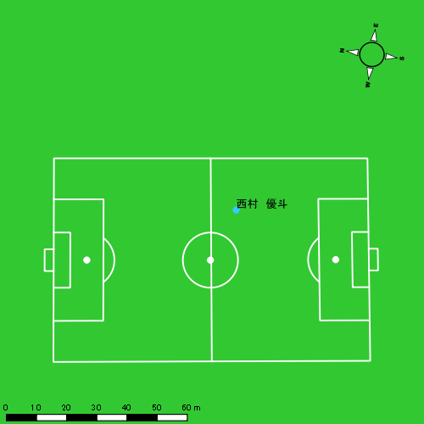 |  |  |  |  | 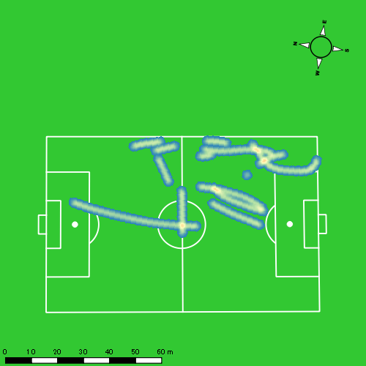 |  |  |  |  |  |  | 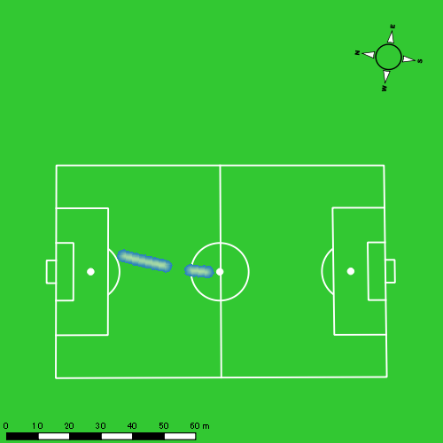 |  |  |  |  |  |  | 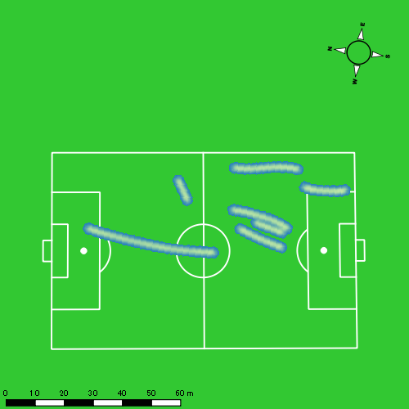

片山 諒也
...
 | 計測開始（JST） | 計測終了（JST） | ディフェンディング サード | ミドル サード | アタッキング サード |  | ZONE1 (m, hh:mm:ss) |  | ZONE2 (m, hh:mm:ss) |  | ZONE3 (m, hh:mm:ss) |  | ZONE4 (m, hh:mm:ss) |  | ZONE5 (m, hh:mm:ss) |  | ZONE6 (m, hh:mm:ss) |  | 合計
0517vs島原商業前半 | 2025/05/17 16:00:30 - 2025/05/17 16:15:29 |  | 26.21% | 62.00% | 11.79% | 0517vs島原商業前半 0 - 15 | 406.67 | 0:08:12 | 680.95 | 0:05:01 | 319.39 | 0:01:17 | 132.92 | 0:00:24 | 42.22 | 0:00:06 | 0.00 | 0:00:00 | 1,582.16
 | 2025/05/17 16:15:30 - 2025/05/17 16:30:29 |  | 30.30% | 62.70% | 7.00% | 15 - 30 | 334.88 | 0:08:47 | 719.86 | 0:05:09 | 168.17 | 0:00:41 | 95.85 | 0:00:17 | 43.65 | 0:00:06 | 0.00 | 0:00:00 | 1,362.42
 | 2025/05/17 16:30:30 - 2025/05/17 16:45:29 |  | 49.87% | 44.03% | 6.11% | 30 - 45 | 376.51 | 0:08:33 | 700.47 | 0:05:16 | 269.24 | 0:01:05 | 27.31 | 0:00:05 | 0.00 | 0:00:00 | 0.00 | 0:00:00 | 1,373.54
 | 2025/05/17 16:45:30 - 2025/05/17 16:48:18 |  | 0.00% | 100.00% | 0.00% | 45 - | 62.36 | 0:02:20 | 60.19 | 0:00:29 | 0.00 | 0:00:00 | 0.00 | 0:00:00 | 0.00 | 0:00:00 | 0.00 | 0:00:00 | 122.56
0517vs島原商業後半 | 2025/05/17 17:03:25 - 2025/05/17 17:18:24 |  | 30.94% | 60.14% | 8.92% | 0517vs島原商業後半 0 - 15 | 380.91 | 0:08:40 | 705.14 | 0:05:13 | 228.19 | 0:00:57 | 56.83 | 0:00:10 | 5.34 | 0:00:01 | 0.00 | 0:00:00 | 1,376.41
 | 2025/05/17 17:18:25 - 2025/05/17 17:33:24 |  | 38.84% | 61.16% | 0.00% | 15 - 30 | 314.46 | 0:09:17 | 637.83 | 0:04:40 | 235.26 | 0:00:59 | 21.44 | 0:00:04 | 0.00 | 0:00:00 | 0.00 | 0:00:00 | 1,208.99
 | 2025/05/17 17:33:25 - 2025/05/17 17:48:24 |  | 37.87% | 56.38% | 5.75% | 30 - 45 | 291.44 | 0:08:43 | 681.79 | 0:04:58 | 240.05 | 0:00:58 | 100.91 | 0:00:18 | 20.98 | 0:00:03 | 0.00 | 0:00:00 | 1,335.17
 | 2025/05/17 17:48:25 - 2025/05/17 17:54:38 |  | 24.35% | 56.88% | 18.77% | 45 - | 104.39 | 0:03:15 | 346.03 | 0:02:29 | 76.10 | 0:00:18 | 43.52 | 0:00:08 | 32.17 | 0:00:05 | 0.00 | 0:00:00 | 602.22
 |  |  |  |  |  |  | 2,271.63 | 0:57:49 | 4,532.27 | 0:33:14 | 1,536.41 | 0:06:14 | 478.78 | 0:01:25 | 144.37 | 0:00:20 | 0.00 | 0:00:00 | 8,963.46

速度ゾーン（時間割合）グラフ
速度ゾーン（時間割合, セッション別）
速度ゾーン（時間割合詳細）
ZONE1 | ZONE2 | ZONE3 | ZONE4 | ZONE5 | ZONE6 | 0517vs島原商業前半 | 58.32% | 33.30% | 6.36% | 1.60% | 0.42% | 0.00% | 0517vs島原商業前半 0 - 15 | 54.66% | 33.50% | 8.51% | 2.67% | 0.67% | 0.00%
0:57:49 | 0:33:14 | 0:06:14 | 0:01:25 | 0:00:20 | 0:00:00 | 0517vs島原商業後半 | 58.42% | 33.80% | 6.24% | 1.27% | 0.27% | 0.00% | 15 - 30 | 58.60% | 34.33% | 4.51% | 1.89% | 0.67% | 0.00%
 |  |  |  |  |  |  |  |  |  |  |  |  | 30 - 45 | 57.04% | 35.16% | 7.24% | 0.56% | 0.00% | 0.00%
 |  |  |  |  |  |  |  |  |  |  |  |  | 45 - | 83.08% | 16.92% | 0.00% | 0.00% | 0.00% | 0.00%
 |  |  |  |  |  |  |  |  |  |  |  |  | 0517vs島原商業後半 0 - 15 | 57.78% | 34.73% | 6.29% | 1.11% | 0.09% | 0.00%
 |  |  |  |  |  |  |  |  |  |  |  |  | 15 - 30 | 61.93% | 31.09% | 6.56% | 0.42% | 0.00% | 0.00%
 |  |  |  |  |  |  |  |  |  |  |  |  | 30 - 45 | 58.16% | 33.07% | 6.49% | 1.96% | 0.33% | 0.00%
 |  |  |  |  |  |  |  |  |  |  |  |  | 45 - | 52.14% | 39.84% | 4.76% | 2.03% | 1.23% | 0.00%

1分毎走行距離
1分毎ハイスピード距離
速度ゾーングラフ
0517vs島原商業前半 0 - 15 | 105.47721243 | 11.412449523
15 - 30 | 90.758830617 | 9.0929133691
30 - 45 | 91.569511276 | 1.8206383387
45 - | 43.512009372 | 0
0517vs島原商業後半 0 - 15 | 91.7603743 | 4.008922264
15 - 30 | 80.5326503 | 1.359072477
30 - 45 | 88.985760454 | 7.9943998386
45 - | 96.55912708 | 11.991118437

少ない 出現率 多い
少ない 出現率 多い
少ない 出現率 多い
少ない 出現率 多い
0517vs島原商業前半 平均ポジション |  |  |  |  | 0517vs島原商業前半 ハイスピードゾーン |  |  |  |  |  |  | 0517vs島原商業前半 スプリントゾーン1 |  |  |  |  |  |  | 0517vs島原商業前半 スプリントゾーン2 | 0517vs島原商業前半 スプリントゾーン3
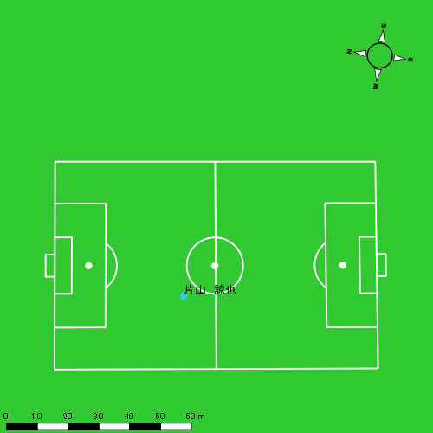 |  |  |  |  | 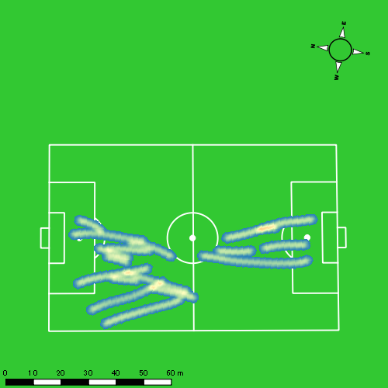 |  |  |  |  |  |  | 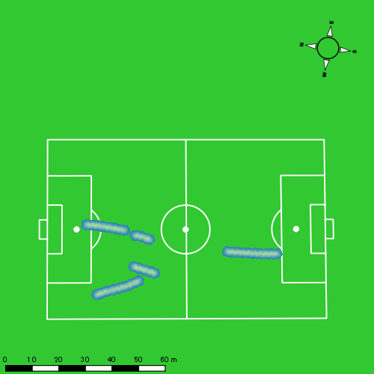 |  |  |  |  |  |  | 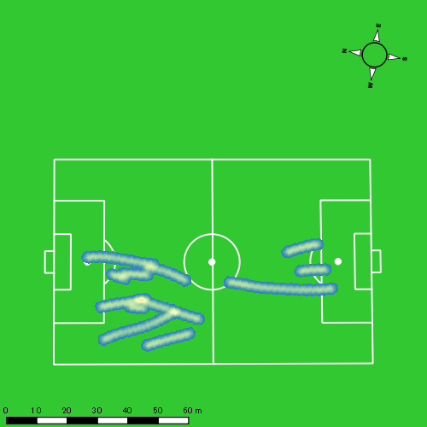
0517vs島原商業後半 平均ポジション |  |  |  |  | 0517vs島原商業後半 ハイスピードゾーン |  |  |  |  |  |  | 0517vs島原商業後半 スプリントゾーン1 |  |  |  |  |  |  | 0517vs島原商業後半 スプリントゾーン2 | 0517vs島原商業後半 スプリントゾーン3
少ない 出現率 多い
少ない 出現率 多い
少ない 出現率 多い
少ない 出現率 多い
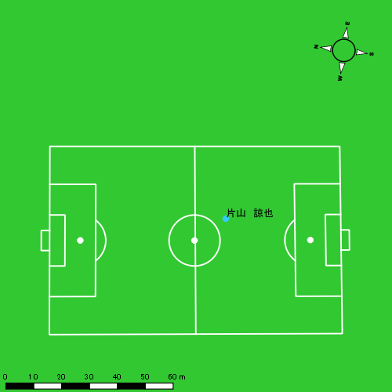 |  |  |  |  | 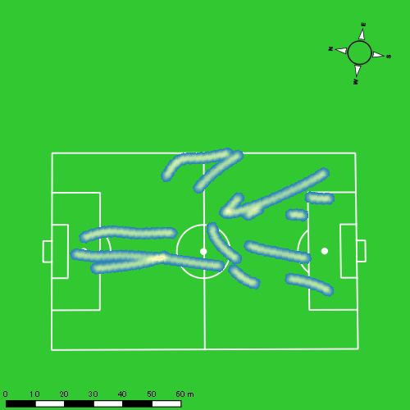 |  |  |  |  |  |  | 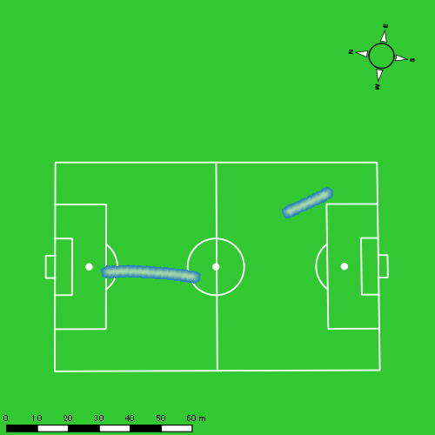 |  |  |  |  |  |  | 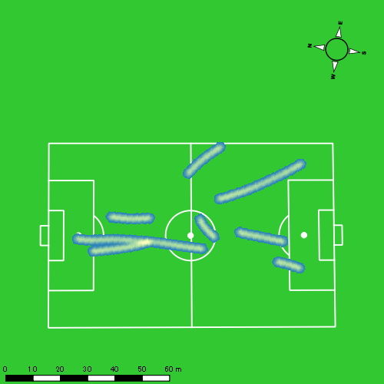

福吉 爽生
...
 | 計測開始（JST） | 計測終了（JST） | ディフェンディング サード | ミドル サード | アタッキング サード |  | ZONE1 (m, hh:mm:ss) |  | ZONE2 (m, hh:mm:ss) |  | ZONE3 (m, hh:mm:ss) |  | ZONE4 (m, hh:mm:ss) |  | ZONE5 (m, hh:mm:ss) |  | ZONE6 (m, hh:mm:ss) |  | 合計
0517vs島原商業前半 | 2025/05/17 16:00:30 - 2025/05/17 16:15:29 |  | 11.97% | 36.93% | 51.10% | 0517vs島原商業前半 0 - 15 | 368.19 | 0:06:42 | 885.77 | 0:06:26 | 332.50 | 0:01:20 | 164.88 | 0:00:29 | 20.73 | 0:00:03 | 0.00 | 0:00:00 | 1,772.07
 | 2025/05/17 16:15:30 - 2025/05/17 16:30:29 |  | 12.19% | 47.50% | 40.31% | 15 - 30 | 328.20 | 0:08:04 | 744.38 | 0:05:26 | 223.83 | 0:00:55 | 171.56 | 0:00:30 | 33.50 | 0:00:05 | 0.00 | 0:00:00 | 1,501.47
 | 2025/05/17 16:30:30 - 2025/05/17 16:45:29 |  | 13.09% | 50.10% | 36.81% | 30 - 45 | 334.44 | 0:06:41 | 799.99 | 0:05:45 | 509.51 | 0:02:00 | 172.53 | 0:00:31 | 20.99 | 0:00:03 | 0.00 | 0:00:00 | 1,837.46
 | 2025/05/17 16:45:30 - 2025/05/17 16:48:18 |  | 0.00% | 15.10% | 84.90% | 45 - | 68.14 | 0:01:21 | 166.73 | 0:01:09 | 56.62 | 0:00:14 | 32.51 | 0:00:06 | 0.00 | 0:00:00 | 0.00 | 0:00:00 | 324.01
0517vs島原商業後半 | 2025/05/17 17:03:25 - 2025/05/17 17:18:24 |  | 2.93% | 53.23% | 43.83% | 0517vs島原商業後半 0 - 15 | 362.68 | 0:08:02 | 710.10 | 0:05:03 | 347.42 | 0:01:24 | 149.35 | 0:00:27 | 30.80 | 0:00:04 | 0.00 | 0:00:00 | 1,600.35
 | 2025/05/17 17:18:25 - 2025/05/17 17:33:24 |  | 12.63% | 52.24% | 35.13% | 15 - 30 | 356.88 | 0:08:02 | 767.07 | 0:05:36 | 293.05 | 0:01:12 | 60.17 | 0:00:11 | 0.00 | 0:00:00 | 0.00 | 0:00:00 | 1,477.17
 | 2025/05/17 17:33:25 - 2025/05/17 17:48:24 |  | 0.00% | 2.55% | 97.45% | 30 - 45 | 144.80 | 0:14:31 | 56.58 | 0:00:28 | 3.77 | 0:00:01 | 0.00 | 0:00:00 | 0.00 | 0:00:00 | 0.00 | 0:00:00 | 205.15
 | 2025/05/17 17:48:25 - 2025/05/17 17:54:38 |  | 0.00% | 0.00% | 0.00% | 45 - | 4.25 | 0:06:14 | 0.00 | 0:00:00 | 0.00 | 0:00:00 | 0.00 | 0:00:00 | 0.00 | 0:00:00 | 0.00 | 0:00:00 | 4.25
 |  |  |  |  |  |  | 1,967.58 | 0:59:36 | 4,130.63 | 0:29:52 | 1,766.70 | 0:07:06 | 751.00 | 0:02:14 | 106.02 | 0:00:15 | 0.00 | 0:00:00 | 8,721.93

速度ゾーン（時間割合）グラフ
速度ゾーン（時間割合, セッション別）
速度ゾーン（時間割合詳細）
ZONE1 | ZONE2 | ZONE3 | ZONE4 | ZONE5 | ZONE6 | 0517vs島原商業前半 | 47.65% | 39.23% | 9.38% | 3.36% | 0.38% | 0.00% | 0517vs島原商業前半 0 - 15 | 44.63% | 42.92% | 8.89% | 3.22% | 0.33% | 0.00%
0:59:36 | 0:29:52 | 0:07:06 | 0:02:14 | 0:00:15 | 0:00:00 | 0517vs島原商業後半 | 71.85% | 21.69% | 5.10% | 1.22% | 0.14% | 0.00% | 15 - 30 | 53.78% | 36.22% | 6.09% | 3.36% | 0.56% | 0.00%
 |  |  |  |  |  |  |  |  |  |  |  |  | 30 - 45 | 44.53% | 38.29% | 13.36% | 3.49% | 0.33% | 0.00%
 |  |  |  |  |  |  |  |  |  |  |  |  | 45 - | 47.69% | 40.59% | 8.28% | 3.43% | 0.00% | 0.00%
 |  |  |  |  |  |  |  |  |  |  |  |  | 0517vs島原商業後半 0 - 15 | 53.56% | 33.69% | 9.31% | 2.96% | 0.49% | 0.00%
 |  |  |  |  |  |  |  |  |  |  |  |  | 15 - 30 | 53.51% | 37.29% | 8.00% | 1.20% | 0.00% | 0.00%
 |  |  |  |  |  |  |  |  |  |  |  |  | 30 - 45 | 96.78% | 3.11% | 0.11% | 0.00% | 0.00% | 0.00%
 |  |  |  |  |  |  |  |  |  |  |  |  | 45 - | 100.00% | 0.00% | 0.00% | 0.00% | 0.00% | 0.00%

1分毎走行距離
1分毎ハイスピード距離
速度ゾーングラフ
0517vs島原商業前半 0 - 15 | 118.13798179 | 11.9454123
15 - 30 | 100.07764505 | 13.045571505
30 - 45 | 122.49753406 | 11.94978877
45 - | 114.92786316 | 11.543442093
0517vs島原商業後半 0 - 15 | 106.69015582 | 11.738855587
15 - 30 | 98.44301249 | 4.0110322158
30 - 45 | 13.658644125 | 0
45 - | 0.6822497108 | 0

少ない 出現率 多い
少ない 出現率 多い
少ない 出現率 多い
少ない 出現率 多い
0517vs島原商業前半 平均ポジション |  |  |  |  | 0517vs島原商業前半 ハイスピードゾーン |  |  |  |  |  |  | 0517vs島原商業前半 スプリントゾーン1 |  |  |  |  |  |  | 0517vs島原商業前半 スプリントゾーン2 | 0517vs島原商業前半 スプリントゾーン3
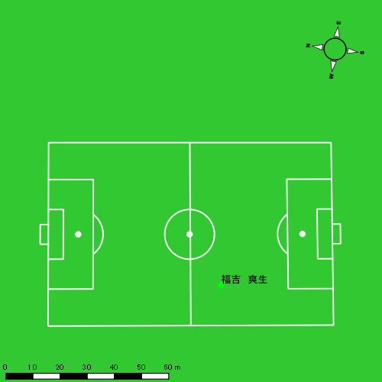 |  |  |  |  | 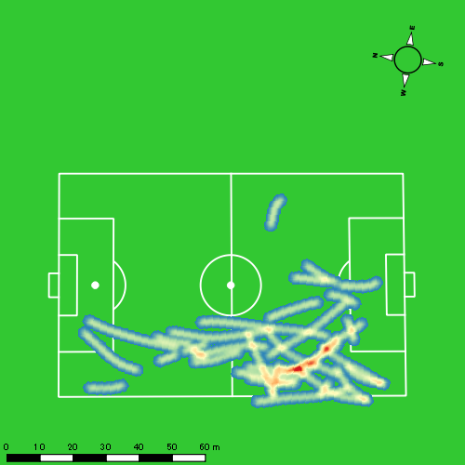 |  |  |  |  |  |  | 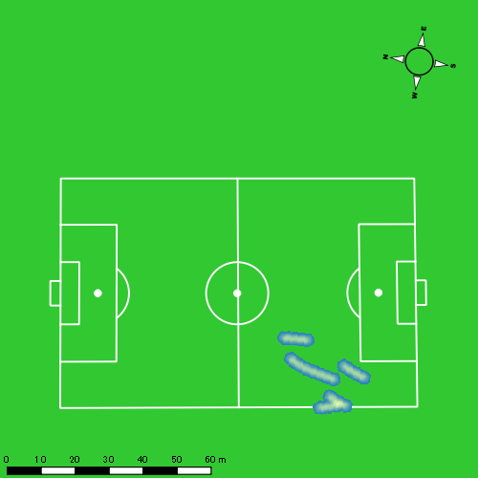 |  |  |  |  |  |  | 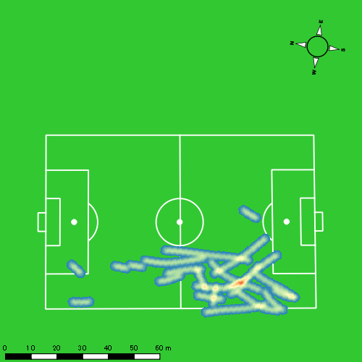
0517vs島原商業後半 平均ポジション |  |  |  |  | 0517vs島原商業後半 ハイスピードゾーン |  |  |  |  |  |  | 0517vs島原商業後半 スプリントゾーン1 |  |  |  |  |  |  | 0517vs島原商業後半 スプリントゾーン2 | 0517vs島原商業後半 スプリントゾーン3
少ない 出現率 多い
少ない 出現率 多い
少ない 出現率 多い
少ない 出現率 多い
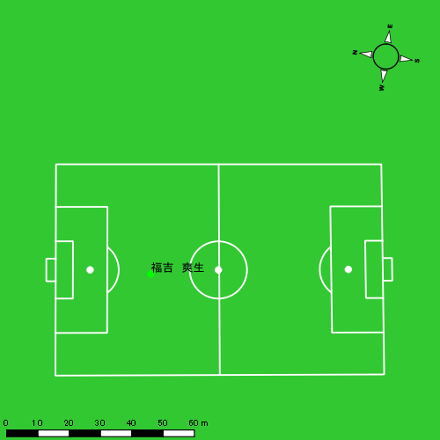 |  |  |  |  | 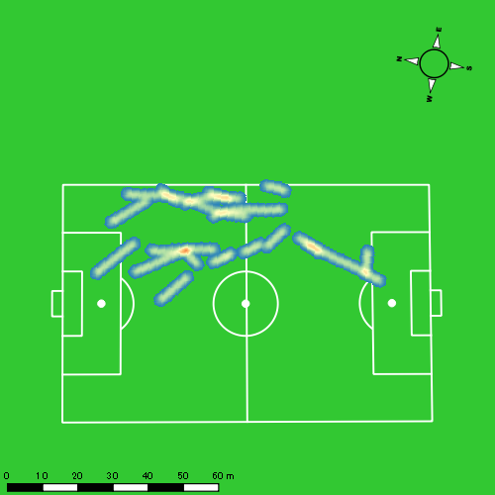 |  |  |  |  |  |  | 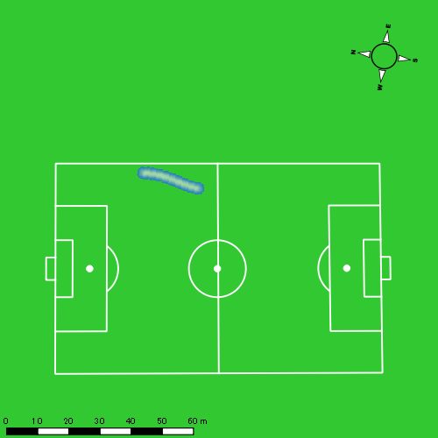 |  |  |  |  |  |  | 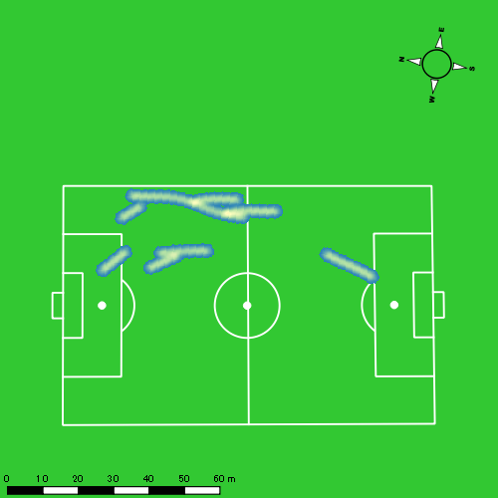

吉田 悠月
...
吉田 悠月 | 計測開始（JST） | 計測終了（JST） | 計測時間 (hh:mm:ss) | 走行距離(m) | %HIR | ハイスピード 距離(m) | スプリント回数 (24.00km/h) | スプリント回数 (20.00km/h) | スプリント回数 (18.00km/h) | スプリント 距離(m) (24.00km/h) | スプリント距離(m) (20.00km/h) | スプリント距離(m) (18.00km/h) | 1分毎走行距離(m) | 平均速度（km/h） | 今回最高 速度（km/h） | 高強度 エフォート | 加速回数 (3.0m/s^2) | 加速回数 (2.5m/s^2) | 加速回数 (2.0m/s^2) | 加速度max (m/s^2) | 減速回数 (3.0m/s^2) | 減速回数 (2.5m/s^2) | 減速回数 (2.0m/s^2) | 減速度max (m/s^2) | インパクト回数
 |  | 合計 (hh:mm:ss) | 0:47:49

 | 計測開始（JST） | 計測終了（JST） | ディフェンディング サード | ミドル サード | アタッキング サード |  | ZONE1 (m, hh:mm:ss) |  | ZONE2 (m, hh:mm:ss) |  | ZONE3 (m, hh:mm:ss) |  | ZONE4 (m, hh:mm:ss) |  | ZONE5 (m, hh:mm:ss) |  | ZONE6 (m, hh:mm:ss) |  | 合計
吉田 悠月 |  |  |  |  |  |  | -5.4km/h |  | 5.4km/h-12.6km/h |  | 12.6km/h-18.0km/h |  | 18.0km/h-23.4km/h |  | 23.4km/h-28.8km/h |  | 28.8km/h-
0517vs島原商業前半 | 2025/05/17 16:00:30 - 2025/05/17 16:15:29 |  | 7.39% | 37.11% | 55.51% | 0517vs島原商業前半 0 - 15 | 253.80 | 0:06:01 | 902.02 | 0:06:26 | 474.54 | 0:01:53 | 210.75 | 0:00:37 | 13.57 | 0:00:02 | 0.00 | 0:00:00 | 1,854.68
 | 2025/05/17 16:15:30 - 2025/05/17 16:30:29 |  | 6.37% | 49.06% | 44.57% | 15 - 30 | 293.69 | 0:07:08 | 754.93 | 0:05:25 | 420.67 | 0:01:41 | 226.23 | 0:00:41 | 39.25 | 0:00:06 | 0.00 | 0:00:00 | 1,734.77
 | 2025/05/17 16:30:30 - 2025/05/17 16:45:29 |  | 2.94% | 65.74% | 31.32% | 30 - 45 | 298.92 | 0:06:37 | 875.34 | 0:06:16 | 331.07 | 0:01:19 | 227.30 | 0:00:41 | 49.80 | 0:00:07 | 0.00 | 0:00:00 | 1,782.43
 | 2025/05/17 16:45:30 - 2025/05/17 16:48:18 |  | 0.00% | 3.96% | 96.04% | 45 - | 69.89 | 0:01:36 | 139.78 | 0:00:58 | 43.82 | 0:00:11 | 17.68 | 0:00:03 | 5.41 | 0:00:01 | 0.00 | 0:00:00 | 276.57
 |  |  |  |  |  |  | 916.30 | 0:21:22 | 2,672.06 | 0:19:05 | 1,270.10 | 0:05:04 | 681.96 | 0:02:02 | 108.03 | 0:00:16 | 0.00 | 0:00:00 | 5,648.45

速度ゾーン（時間割合）グラフ
速度ゾーン（時間割合, セッション別）
速度ゾーン（時間割合詳細）
ZONE1 | ZONE2 | ZONE3 | ZONE4 | ZONE5 | ZONE6 | 0517vs島原商業前半 | 44.69% | 39.92% | 10.60% | 4.24% | 0.55% | 0.00% | 0517vs島原商業前半 0 - 15 | 40.15% | 42.86% | 12.61% | 4.16% | 0.22% | 0.00%
0:21:22 | 0:19:05 | 0:05:04 | 0:02:02 | 0:00:16 | 0:00:00 |  |  |  |  |  |  |  | 15 - 30 | 47.51% | 36.13% | 11.20% | 4.51% | 0.64% | 0.00%
 |  |  |  |  |  |  |  |  |  |  |  |  | 30 - 45 | 44.16% | 41.78% | 8.76% | 4.51% | 0.80% | 0.00%
 |  |  |  |  |  |  |  |  |  |  |  |  | 45 - | 56.69% | 34.56% | 6.51% | 1.78% | 0.47% | 0.00%

1分毎走行距離
1分毎ハイスピード距離
速度ゾーングラフ
0517vs島原商業前半 0 - 15 | 123.64515108 | 14.209817758
15 - 30 | 115.57024755 | 16.88748611
30 - 45 | 118.79589502 | 17.651282443
45 - | 97.951607646 | 8.1987985861

少ない 出現率 多い
少ない 出現率 多い
少ない 出現率 多い
少ない 出現率 多い
0517vs島原商業前半 平均ポジション |  |  |  |  | 0517vs島原商業前半 ハイスピードゾーン |  |  |  |  |  |  | 0517vs島原商業前半 スプリントゾーン1 |  |  |  |  |  |  | 0517vs島原商業前半 スプリントゾーン2 |  |  |  |  |  |  | 0517vs島原商業前半 スプリントゾーン3
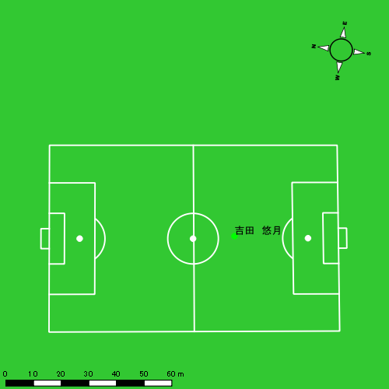 |  |  |  |  | 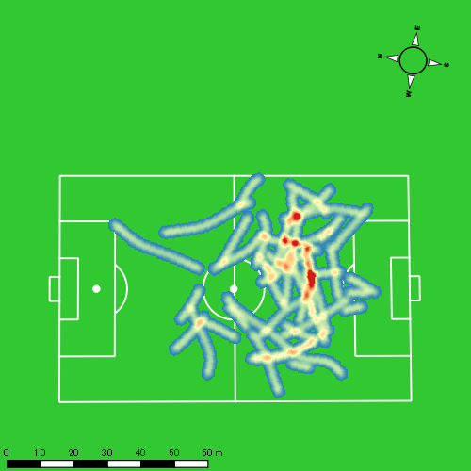 |  |  |  |  |  |  | 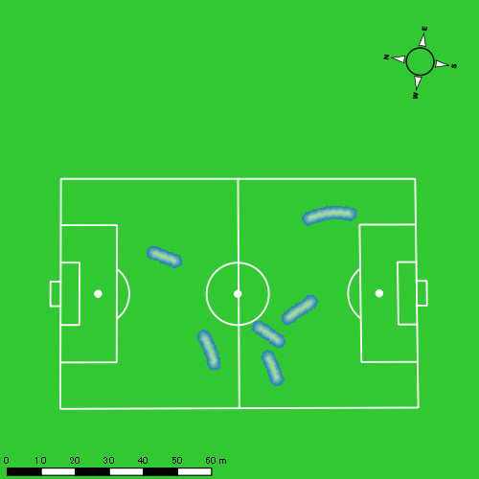 |  |  |  |  |  |  | 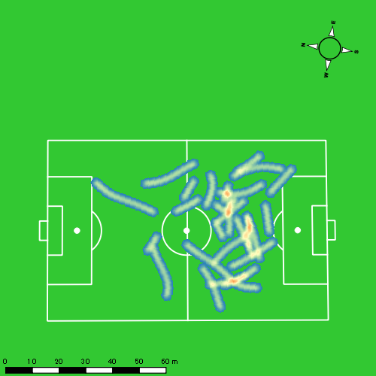

山口 惺也
...
 | 計測開始（JST） | 計測終了（JST） | ディフェンディング サード | ミドル サード | アタッキング サード |  | ZONE1 (m, hh:mm:ss) |  | ZONE2 (m, hh:mm:ss) |  | ZONE3 (m, hh:mm:ss) |  | ZONE4 (m, hh:mm:ss) |  | ZONE5 (m, hh:mm:ss) |  | ZONE6 (m, hh:mm:ss) |  | 合計
0517vs島原商業前半 | 2025/05/17 16:00:30 - 2025/05/17 16:15:29 |  | 0.00% | 39.21% | 60.79% | 0517vs島原商業前半 0 - 15 | 290.45 | 0:06:34 | 904.68 | 0:06:15 | 407.41 | 0:01:38 | 173.69 | 0:00:31 | 15.25 | 0:00:02 | 0.00 | 0:00:00 | 1,791.49
 | 2025/05/17 16:15:30 - 2025/05/17 16:30:29 |  | 0.00% | 54.95% | 45.05% | 15 - 30 | 311.34 | 0:08:11 | 652.83 | 0:04:34 | 420.65 | 0:01:40 | 152.99 | 0:00:28 | 44.69 | 0:00:06 | 0.00 | 0:00:00 | 1,582.50
 | 2025/05/17 16:30:30 - 2025/05/17 16:45:29 |  | 6.58% | 66.43% | 26.99% | 30 - 45 | 312.23 | 0:07:23 | 863.95 | 0:06:09 | 276.52 | 0:01:08 | 106.72 | 0:00:19 | 10.86 | 0:00:02 | 0.00 | 0:00:00 | 1,570.27
 | 2025/05/17 16:45:30 - 2025/05/17 16:48:18 |  | 0.00% | 8.03% | 91.97% | 45 - | 61.02 | 0:01:25 | 155.54 | 0:01:09 | 58.37 | 0:00:15 | 3.23 | 0:00:01 | 0.00 | 0:00:00 | 0.00 | 0:00:00 | 278.16
0517vs島原商業後半 | 2025/05/17 17:03:25 - 2025/05/17 17:18:24 |  | 0.88% | 55.55% | 43.57% | 0517vs島原商業後半 0 - 15 | 293.24 | 0:06:04 | 880.76 | 0:06:16 | 511.24 | 0:02:02 | 156.04 | 0:00:29 | 67.02 | 0:00:09 | 0.00 | 0:00:00 | 1,908.30
 | 2025/05/17 17:18:25 - 2025/05/17 17:33:24 |  | 5.46% | 54.93% | 39.61% | 15 - 30 | 339.36 | 0:07:55 | 775.41 | 0:05:37 | 319.32 | 0:01:18 | 54.05 | 0:00:10 | 5.28 | 0:00:01 | 0.00 | 0:00:00 | 1,493.42
 | 2025/05/17 17:33:25 - 2025/05/17 17:48:24 |  | 9.29% | 55.85% | 34.85% | 30 - 45 | 306.01 | 0:07:59 | 767.72 | 0:05:14 | 305.38 | 0:01:14 | 166.29 | 0:00:30 | 21.59 | 0:00:03 | 0.00 | 0:00:00 | 1,566.99
 | 2025/05/17 17:48:25 - 2025/05/17 17:54:38 |  | 6.97% | 57.77% | 35.25% | 45 - | 151.27 | 0:03:21 | 273.50 | 0:01:55 | 138.18 | 0:00:33 | 81.05 | 0:00:14 | 72.83 | 0:00:11 | 0.00 | 0:00:00 | 716.84
 |  |  |  |  |  |  | 2,064.92 | 0:48:52 | 5,274.40 | 0:37:09 | 2,437.07 | 0:09:48 | 894.05 | 0:02:40 | 237.52 | 0:00:34 | 0.00 | 0:00:00 | 10,907.97

速度ゾーン（時間割合）グラフ
速度ゾーン（時間割合, セッション別）
速度ゾーン（時間割合詳細）
ZONE1 | ZONE2 | ZONE3 | ZONE4 | ZONE5 | ZONE6 | 0517vs島原商業前半 | 49.25% | 37.88% | 9.80% | 2.71% | 0.36% | 0.00% | 0517vs島原商業前半 0 - 15 | 43.79% | 41.63% | 10.89% | 3.45% | 0.24% | 0.00%
0:48:52 | 0:37:09 | 0:09:48 | 0:02:40 | 0:00:34 | 0:00:00 | 0517vs島原商業後半 | 49.41% | 37.16% | 9.97% | 2.68% | 0.78% | 0.00% | 15 - 30 | 54.60% | 30.47% | 11.16% | 3.07% | 0.71% | 0.00%
 |  |  |  |  |  |  |  |  |  |  |  |  | 30 - 45 | 49.22% | 40.96% | 7.58% | 2.07% | 0.18% | 0.00%
 |  |  |  |  |  |  |  |  |  |  |  |  | 45 - | 50.06% | 40.95% | 8.64% | 0.36% | 0.00% | 0.00%
 |  |  |  |  |  |  |  |  |  |  |  |  | 0517vs島原商業後半 0 - 15 | 40.44% | 41.80% | 13.51% | 3.20% | 1.04% | 0.00%
 |  |  |  |  |  |  |  |  |  |  |  |  | 15 - 30 | 52.73% | 37.40% | 8.69% | 1.09% | 0.09% | 0.00%
 |  |  |  |  |  |  |  |  |  |  |  |  | 30 - 45 | 53.27% | 34.91% | 8.18% | 3.29% | 0.36% | 0.00%
 |  |  |  |  |  |  |  |  |  |  |  |  | 45 - | 53.69% | 30.80% | 8.88% | 3.80% | 2.83% | 0.00%

1分毎走行距離
1分毎ハイスピード距離
速度ゾーングラフ
0517vs島原商業前半 0 - 15 | 119.43246374 | 11.844085074
15 - 30 | 105.42439994 | 12.583365494
30 - 45 | 104.68464511 | 7.8382669721
45 - | 98.523027334 | 0
0517vs島原商業後半 0 - 15 | 127.22018836 | 13.450309358
15 - 30 | 99.561607515 | 3.5865334305
30 - 45 | 104.46567787 | 11.851281316
45 - | 115.00180894 | 23.896206201

0517vs島原商業前半 平均ポジション |  |  |  |  | 0517vs島原商業前半 ハイスピードゾーン |  |  |  |  |  |  | 0517vs島原商業前半 スプリントゾーン1 |  |  |  |  |  |  | 0517vs島原商業前半 スプリントゾーン2 | 0517vs島原商業前半 スプリントゾーン3
少ない 出現率 多い
少ない 出現率 多い
少ない 出現率 多い
少ない 出現率 多い
0517vs島原商業後半 平均ポジション |  |  |  |  | 0517vs島原商業後半 ハイスピードゾーン |  |  |  |  |  |  | 0517vs島原商業後半 スプリントゾーン1 |  |  |  |  |  |  | 0517vs島原商業後半 スプリントゾーン2 | 0517vs島原商業後半 スプリントゾーン3
少ない 出現率 多い
少ない 出現率 多い
少ない 出現率 多い
少ない 出現率 多い

大川 琉稀
...
 | 計測開始（JST） | 計測終了（JST） | ディフェンディング サード | ミドル サード | アタッキング サード |  | ZONE1 (m, hh:mm:ss) |  | ZONE2 (m, hh:mm:ss) |  | ZONE3 (m, hh:mm:ss) |  | ZONE4 (m, hh:mm:ss) |  | ZONE5 (m, hh:mm:ss) |  | ZONE6 (m, hh:mm:ss) |  | 合計
0517vs島原商業前半 | 2025/05/17 16:00:30 - 2025/05/17 16:15:29 |  | 12.79% | 70.09% | 17.11% | 0517vs島原商業前半 0 - 15 | 295.09 | 0:05:44 | 1,027.09 | 0:07:19 | 425.01 | 0:01:43 | 71.24 | 0:00:13 | 5.32 | 0:00:01 | 0.00 | 0:00:00 | 1,823.76
 | 2025/05/17 16:15:30 - 2025/05/17 16:30:29 |  | 13.23% | 72.43% | 14.34% | 15 - 30 | 313.47 | 0:07:19 | 819.50 | 0:05:55 | 386.73 | 0:01:35 | 64.17 | 0:00:11 | 5.29 | 0:00:01 | 0.00 | 0:00:00 | 1,589.16
 | 2025/05/17 16:30:30 - 2025/05/17 16:45:29 |  | 24.59% | 63.47% | 11.93% | 30 - 45 | 373.58 | 0:07:42 | 755.00 | 0:05:33 | 363.96 | 0:01:29 | 73.78 | 0:00:13 | 19.30 | 0:00:03 | 0.00 | 0:00:00 | 1,585.62
 | 2025/05/17 16:45:30 - 2025/05/17 16:48:18 |  | 0.00% | 23.53% | 76.47% | 45 - | 80.17 | 0:01:35 | 143.27 | 0:01:04 | 43.76 | 0:00:11 | 0.00 | 0:00:00 | 0.00 | 0:00:00 | 0.00 | 0:00:00 | 267.19
0517vs島原商業後半 | 2025/05/17 17:03:25 - 2025/05/17 17:18:24 |  | 10.51% | 74.58% | 14.91% | 0517vs島原商業後半 0 - 15 | 408.95 | 0:07:46 | 841.29 | 0:05:53 | 301.98 | 0:01:14 | 32.45 | 0:00:06 | 0.00 | 0:00:00 | 0.00 | 0:00:00 | 1,584.67
 | 2025/05/17 17:18:25 - 2025/05/17 17:33:24 |  | 24.14% | 65.81% | 10.05% | 15 - 30 | 364.65 | 0:07:28 | 908.47 | 0:06:35 | 197.27 | 0:00:49 | 43.20 | 0:00:08 | 0.00 | 0:00:00 | 0.00 | 0:00:00 | 1,513.59
 | 2025/05/17 17:33:25 - 2025/05/17 17:48:24 |  | 24.67% | 60.75% | 14.57% | 30 - 45 | 428.99 | 0:08:30 | 762.36 | 0:05:37 | 185.61 | 0:00:46 | 32.40 | 0:00:06 | 13.23 | 0:00:02 | 0.00 | 0:00:00 | 1,422.59
 | 2025/05/17 17:48:25 - 2025/05/17 17:54:38 |  | 18.94% | 54.47% | 26.59% | 45 - | 171.24 | 0:03:23 | 321.37 | 0:02:19 | 104.63 | 0:00:25 | 34.50 | 0:00:06 | 5.29 | 0:00:01 | 0.00 | 0:00:00 | 637.02
 |  |  |  |  |  |  | 2,436.13 | 0:49:28 | 5,578.34 | 0:40:14 | 2,008.96 | 0:08:11 | 351.74 | 0:01:03 | 48.43 | 0:00:07 | 0.00 | 0:00:00 | 10,423.59

速度ゾーン（時間割合）グラフ
速度ゾーン（時間割合, セッション別）
速度ゾーン（時間割合詳細）
ZONE1 | ZONE2 | ZONE3 | ZONE4 | ZONE5 | ZONE6 | 0517vs島原商業前半 | 46.70% | 41.48% | 10.37% | 1.30% | 0.15% | 0.00% | 0517vs島原商業前半 0 - 15 | 38.25% | 48.74% | 11.47% | 1.44% | 0.09% | 0.00%
0:49:28 | 0:40:14 | 0:08:11 | 0:01:03 | 0:00:07 | 0:00:00 | 0517vs島原商業後半 | 52.96% | 39.82% | 6.28% | 0.84% | 0.09% | 0.00% | 15 - 30 | 48.73% | 39.42% | 10.51% | 1.24% | 0.09% | 0.00%
 |  |  |  |  |  |  |  |  |  |  |  |  | 30 - 45 | 51.38% | 36.98% | 9.89% | 1.44% | 0.31% | 0.00%
 |  |  |  |  |  |  |  |  |  |  |  |  | 45 - | 55.98% | 37.75% | 6.27% | 0.00% | 0.00% | 0.00%
 |  |  |  |  |  |  |  |  |  |  |  |  | 0517vs島原商業後半 0 - 15 | 51.82% | 39.27% | 8.24% | 0.67% | 0.00% | 0.00%
 |  |  |  |  |  |  |  |  |  |  |  |  | 15 - 30 | 49.80% | 43.93% | 5.40% | 0.87% | 0.00% | 0.00%
 |  |  |  |  |  |  |  |  |  |  |  |  | 30 - 45 | 56.67% | 37.40% | 5.07% | 0.64% | 0.22% | 0.00%
 |  |  |  |  |  |  |  |  |  |  |  |  | 45 - | 54.39% | 37.11% | 6.63% | 1.66% | 0.21% | 0.00%

1分毎走行距離
1分毎ハイスピード距離
速度ゾーングラフ
0517vs島原商業前半 0 - 15 | 121.58387237 | 4.8186310603
15 - 30 | 105.92259371 | 4.3615189677
30 - 45 | 105.66213889 | 6.1404878115
45 - | 94.782689438 | 0
0517vs島原商業後半 0 - 15 | 105.64469703 | 1.6635486322
15 - 30 | 100.86419906 | 2.597171436
30 - 45 | 94.819698449 | 2.4758326091
45 - | 102.19598333 | 6.3826227201

0517vs島原商業前半 平均ポジション |  |  |  |  | 0517vs島原商業前半 ハイスピードゾーン |  |  |  |  |  |  | 0517vs島原商業前半 スプリントゾーン1 |  |  |  |  |  |  | 0517vs島原商業前半 スプリントゾーン2 | 0517vs島原商業前半 スプリントゾーン3
少ない 出現率 多い
少ない 出現率 多い
少ない 出現率 多い
少ない 出現率 多い
0517vs島原商業後半 平均ポジション |  |  |  |  | 0517vs島原商業後半 ハイスピードゾーン |  |  |  |  |  |  | 0517vs島原商業後半 スプリントゾーン2 |  |  |  |  |  |  | 0517vs島原商業後半 スプリントゾーン3
少ない 出現率 多い
少ない 出現率 多い
少ない 出現率 多い

林田 一護
...
林田 一護 | 計測開始（JST） | 計測終了（JST） | 計測時間 (hh:mm:ss) | 走行距離(m) | %HIR | ハイスピード 距離(m) | スプリント回数 (24.00km/h) | スプリント回数 (20.00km/h) | スプリント回数 (18.00km/h) | スプリント 距離(m) (24.00km/h) | スプリント距離(m) (20.00km/h) | スプリント距離(m) (18.00km/h) | 1分毎走行距離(m) | 平均速度（km/h） | 今回最高 速度（km/h） | 高強度 エフォート | 加速回数 (3.0m/s^2) | 加速回数 (2.5m/s^2) | 加速回数 (2.0m/s^2) | 加速度max (m/s^2) | 減速回数 (3.0m/s^2) | 減速回数 (2.5m/s^2) | 減速回数 (2.0m/s^2) | 減速度max (m/s^2) | インパクト回数
 |  | 合計 (hh:mm:ss) | 0:47:49

 | 計測開始（JST） | 計測終了（JST） | ディフェンディング サード | ミドル サード | アタッキング サード |  | ZONE1 (m, hh:mm:ss) |  | ZONE2 (m, hh:mm:ss) |  | ZONE3 (m, hh:mm:ss) |  | ZONE4 (m, hh:mm:ss) |  | ZONE5 (m, hh:mm:ss) |  | ZONE6 (m, hh:mm:ss) |  | 合計
林田 一護 |  |  |  |  |  |  | -5.4km/h |  | 5.4km/h-12.6km/h |  | 12.6km/h-18.0km/h |  | 18.0km/h-23.4km/h |  | 23.4km/h-28.8km/h |  | 28.8km/h-
0517vs島原商業前半 | 2025/05/17 16:00:30 - 2025/05/17 16:15:29 |  | 12.14% | 76.80% | 11.05% | 0517vs島原商業前半 0 - 15 | 212.16 | 0:05:55 | 858.48 | 0:05:50 | 524.74 | 0:02:07 | 104.88 | 0:00:18 | 69.42 | 0:00:10 | 30.96 | 0:00:04 | 1,800.64
 | 2025/05/17 16:15:30 - 2025/05/17 16:30:29 |  | 18.45% | 70.63% | 10.92% | 15 - 30 | 199.34 | 0:06:39 | 956.83 | 0:06:29 | 414.19 | 0:01:43 | 46.33 | 0:00:08 | 5.92 | 0:00:01 | 0.00 | 0:00:00 | 1,622.62
 | 2025/05/17 16:30:30 - 2025/05/17 16:45:29 |  | 24.58% | 68.51% | 6.91% | 30 - 45 | 203.38 | 0:05:45 | 1,033.76 | 0:07:04 | 429.51 | 0:01:47 | 127.07 | 0:00:23 | 2.69 | 0:00:00 | 0.00 | 0:00:00 | 1,796.40
 | 2025/05/17 16:45:30 - 2025/05/17 16:48:18 |  | 0.00% | 55.69% | 44.31% | 45 - | 75.43 | 0:01:37 | 143.15 | 0:01:01 | 45.31 | 0:00:11 | 0.00 | 0:00:00 | 0.00 | 0:00:00 | 0.00 | 0:00:00 | 263.89
 |  |  |  |  |  |  | 690.31 | 0:19:57 | 2,992.22 | 0:20:24 | 1,413.75 | 0:05:49 | 278.28 | 0:00:49 | 78.03 | 0:00:11 | 30.96 | 0:00:04 | 5,483.56

速度ゾーン（時間割合）グラフ
速度ゾーン（時間割合, セッション別）
速度ゾーン（時間割合詳細）
ZONE1 | ZONE2 | ZONE3 | ZONE4 | ZONE5 | ZONE6 | 0517vs島原商業前半 | 42.24% | 43.20% | 12.32% | 1.72% | 0.39% | 0.13% | 0517vs島原商業前半 0 - 15 | 41.13% | 40.50% | 14.73% | 2.08% | 1.13% | 0.42%
0:19:57 | 0:20:24 | 0:05:49 | 0:00:49 | 0:00:11 | 0:00:04 |  |  |  |  |  |  |  | 15 - 30 | 44.33% | 43.20% | 11.49% | 0.89% | 0.09% | 0.00%
 |  |  |  |  |  |  |  |  |  |  |  |  | 30 - 45 | 38.38% | 47.13% | 11.91% | 2.53% | 0.04% | 0.00%
 |  |  |  |  |  |  |  |  |  |  |  |  | 45 - | 57.40% | 35.98% | 6.63% | 0.00% | 0.00% | 0.00%

1分毎走行距離
1分毎ハイスピード距離
速度ゾーングラフ
0517vs島原商業前半 0 - 15 | 119.29357524 | 12.890222106
15 - 30 | 108.15312643 | 2.9468949474
30 - 45 | 119.70234797 | 8.3697826834
45 - | 93.585798646 | 0

0517vs島原商業前半 平均ポジション |  |  |  |  | 0517vs島原商業前半 ハイスピードゾーン |  |  |  |  |  |  | 0517vs島原商業前半 スプリントゾーン1 |  |  |  |  |  |  | 0517vs島原商業前半 スプリントゾーン2 |  |  |  |  |  |  | 0517vs島原商業前半 スプリントゾーン3
少ない 出現率 多い
少ない 出現率 多い
少ない 出現率 多い
少ない 出現率 多い

中村 莉士
...
 | 計測開始（JST） | 計測終了（JST） | ディフェンディング サード | ミドル サード | アタッキング サード |  | ZONE1 (m, hh:mm:ss) |  | ZONE2 (m, hh:mm:ss) |  | ZONE3 (m, hh:mm:ss) |  | ZONE4 (m, hh:mm:ss) |  | ZONE5 (m, hh:mm:ss) |  | ZONE6 (m, hh:mm:ss) |  | 合計
0517vs島原商業前半 | 2025/05/17 16:00:30 - 2025/05/17 16:15:29 |  | 15.25% | 53.42% | 31.33% | 0517vs島原商業前半 0 - 15 | 310.37 | 0:06:08 | 927.17 | 0:06:48 | 465.42 | 0:01:52 | 66.71 | 0:00:12 | 0.00 | 0:00:00 | 0.00 | 0:00:00 | 1,769.68
 | 2025/05/17 16:15:30 - 2025/05/17 16:30:29 |  | 15.44% | 59.78% | 24.78% | 15 - 30 | 324.39 | 0:07:05 | 837.51 | 0:06:06 | 389.55 | 0:01:35 | 71.20 | 0:00:13 | 5.31 | 0:00:01 | 0.00 | 0:00:00 | 1,627.96
 | 2025/05/17 16:30:30 - 2025/05/17 16:45:29 |  | 15.88% | 65.91% | 18.21% | 30 - 45 | 340.29 | 0:06:36 | 878.75 | 0:06:11 | 441.22 | 0:01:46 | 131.08 | 0:00:23 | 24.81 | 0:00:04 | 0.00 | 0:00:00 | 1,816.15
 | 2025/05/17 16:45:30 - 2025/05/17 16:48:18 |  | 0.00% | 55.79% | 44.21% | 45 - | 59.83 | 0:01:23 | 164.87 | 0:01:19 | 28.28 | 0:00:07 | 5.46 | 0:00:01 | 0.00 | 0:00:00 | 0.00 | 0:00:00 | 258.43
0517vs島原商業後半 | 2025/05/17 17:03:25 - 2025/05/17 17:18:24 |  | 4.09% | 72.14% | 23.77% | 0517vs島原商業後半 0 - 15 | 286.21 | 0:05:24 | 1,029.90 | 0:07:22 | 425.77 | 0:01:43 | 160.11 | 0:00:29 | 13.13 | 0:00:02 | 0.00 | 0:00:00 | 1,915.12
 | 2025/05/17 17:18:25 - 2025/05/17 17:33:24 |  | 16.97% | 65.22% | 17.81% | 15 - 30 | 298.82 | 0:06:44 | 874.53 | 0:06:33 | 341.87 | 0:01:23 | 86.25 | 0:00:16 | 24.33 | 0:00:04 | 0.00 | 0:00:00 | 1,625.80
 | 2025/05/17 17:33:25 - 2025/05/17 17:48:24 |  | 25.24% | 47.23% | 27.54% | 30 - 45 | 362.91 | 0:06:50 | 874.13 | 0:06:29 | 365.86 | 0:01:28 | 72.44 | 0:00:13 | 2.64 | 0:00:00 | 0.00 | 0:00:00 | 1,677.97
 | 2025/05/17 17:48:25 - 2025/05/17 17:54:38 |  | 18.55% | 40.72% | 40.72% | 45 - | 145.54 | 0:02:35 | 360.21 | 0:02:43 | 177.91 | 0:00:42 | 72.30 | 0:00:13 | 6.76 | 0:00:01 | 0.00 | 0:00:00 | 762.72
 |  |  |  |  |  |  | 2,128.36 | 0:42:44 | 5,947.07 | 0:43:31 | 2,635.89 | 0:10:36 | 665.54 | 0:02:00 | 76.97 | 0:00:11 | 0.00 | 0:00:00 | 11,453.84

速度ゾーン（時間割合）グラフ
速度ゾーン（時間割合, セッション別）
速度ゾーン（時間割合詳細）
ZONE1 | ZONE2 | ZONE3 | ZONE4 | ZONE5 | ZONE6 | 0517vs島原商業前半 | 44.33% | 42.66% | 11.13% | 1.72% | 0.15% | 0.00% | 0517vs島原商業前半 0 - 15 | 40.88% | 45.37% | 12.40% | 1.36% | 0.00% | 0.00%
0:42:44 | 0:43:31 | 0:10:36 | 0:02:00 | 0:00:11 | 0:00:00 | 0517vs島原商業後半 | 42.04% | 45.13% | 10.31% | 2.29% | 0.23% | 0.00% | 15 - 30 | 47.20% | 40.67% | 10.60% | 1.44% | 0.09% | 0.00%
 |  |  |  |  |  |  |  |  |  |  |  |  | 30 - 45 | 44.04% | 41.22% | 11.76% | 2.58% | 0.40% | 0.00%
 |  |  |  |  |  |  |  |  |  |  |  |  | 45 - | 48.99% | 46.51% | 3.91% | 0.59% | 0.00% | 0.00%
 |  |  |  |  |  |  |  |  |  |  |  |  | 0517vs島原商業後半 0 - 15 | 35.98% | 49.13% | 11.49% | 3.18% | 0.22% | 0.00%
 |  |  |  |  |  |  |  |  |  |  |  |  | 15 - 30 | 44.93% | 43.71% | 9.22% | 1.73% | 0.40% | 0.00%
 |  |  |  |  |  |  |  |  |  |  |  |  | 30 - 45 | 45.51% | 43.18% | 9.82% | 1.44% | 0.04% | 0.00%
 |  |  |  |  |  |  |  |  |  |  |  |  | 45 - | 41.34% | 43.58% | 11.28% | 3.53% | 0.27% | 0.00%

1分毎走行距離
1分毎ハイスピード距離
速度ゾーングラフ
0517vs島原商業前半 0 - 15 | 117.97851277 | 3.748151375
15 - 30 | 108.50034044 | 4.1845003343
30 - 45 | 121.05530567 | 9.7712088456
45 - | 91.565255049 | 1.9369117817
0517vs島原商業後半 0 - 15 | 127.67475552 | 10.925466904
15 - 30 | 108.3599906 | 7.1075116404
30 - 45 | 111.84136638 | 4.9366281144
45 - | 122.32438903 | 11.648082093

0517vs島原商業前半 平均ポジション |  |  |  |  | 0517vs島原商業前半 ハイスピードゾーン |  |  |  |  |  |  | 0517vs島原商業前半 スプリントゾーン1 |  |  |  |  |  |  | 0517vs島原商業前半 スプリントゾーン2 | 0517vs島原商業前半 スプリントゾーン3
少ない 出現率 多い
少ない 出現率 多い
少ない 出現率 多い
少ない 出現率 多い
0517vs島原商業後半 平均ポジション |  |  |  |  | 0517vs島原商業後半 ハイスピードゾーン |  |  |  |  |  |  | 0517vs島原商業後半 スプリントゾーン1 |  |  |  |  |  |  | 0517vs島原商業後半 スプリントゾーン2 | 0517vs島原商業後半 スプリントゾーン3
少ない 出現率 多い
少ない 出現率 多い
少ない 出現率 多い
少ない 出現率 多い

平野 吏桜
...
平野 吏桜 | 計測開始（JST） | 計測終了（JST） | 計測時間 (hh:mm:ss) | 走行距離(m) | %HIR | ハイスピード 距離(m) | スプリント回数 (24.00km/h) | スプリント回数 (20.00km/h) | スプリント回数 (18.00km/h) | スプリント 距離(m) (24.00km/h) | スプリント距離(m) (20.00km/h) | スプリント距離(m) (18.00km/h) | 1分毎走行距離(m) | 平均速度（km/h） | 今回最高 速度（km/h） | 高強度 エフォート | 加速回数 (3.0m/s^2) | 加速回数 (2.5m/s^2) | 加速回数 (2.0m/s^2) | 加速度max (m/s^2) | 減速回数 (3.0m/s^2) | 減速回数 (2.5m/s^2) | 減速回数 (2.0m/s^2) | 減速度max (m/s^2) | インパクト回数
 |  | 合計 (hh:mm:ss) | 0:51:14

 | 計測開始（JST） | 計測終了（JST） | ディフェンディング サード | ミドル サード | アタッキング サード |  | ZONE1 (m, hh:mm:ss) |  | ZONE2 (m, hh:mm:ss) |  | ZONE3 (m, hh:mm:ss) |  | ZONE4 (m, hh:mm:ss) |  | ZONE5 (m, hh:mm:ss) |  | ZONE6 (m, hh:mm:ss) |  | 合計
平野 吏桜 |  |  |  |  |  |  | -5.4km/h |  | 5.4km/h-12.6km/h |  | 12.6km/h-18.0km/h |  | 18.0km/h-23.4km/h |  | 23.4km/h-28.8km/h |  | 28.8km/h-
0517vs島原商業後半 | 2025/05/17 17:03:25 - 2025/05/17 17:18:24 |  | 0.98% | 44.59% | 54.44% | 0517vs島原商業後半 0 - 15 | 145.25 | 0:04:45 | 1,022.87 | 0:07:10 | 547.11 | 0:02:11 | 265.73 | 0:00:47 | 53.05 | 0:00:08 | 0.00 | 0:00:00 | 2,034.00
 | 2025/05/17 17:18:25 - 2025/05/17 17:33:24 |  | 5.33% | 48.03% | 46.64% | 15 - 30 | 195.50 | 0:06:32 | 828.82 | 0:05:51 | 466.82 | 0:01:51 | 207.49 | 0:00:37 | 65.43 | 0:00:09 | 0.00 | 0:00:00 | 1,764.06
 | 2025/05/17 17:33:25 - 2025/05/17 17:48:24 |  | 6.71% | 43.24% | 50.05% | 30 - 45 | 223.43 | 0:07:11 | 811.47 | 0:05:58 | 330.87 | 0:01:20 | 141.46 | 0:00:25 | 41.78 | 0:00:06 | 0.00 | 0:00:00 | 1,549.01
 | 2025/05/17 17:48:25 - 2025/05/17 17:54:38 |  | 6.02% | 39.19% | 54.80% | 45 - | 77.76 | 0:02:51 | 375.67 | 0:02:47 | 125.02 | 0:00:30 | 31.33 | 0:00:06 | 0.00 | 0:00:00 | 0.00 | 0:00:00 | 609.78
 |  |  |  |  |  |  | 641.94 | 0:21:18 | 3,038.83 | 0:21:46 | 1,469.82 | 0:05:52 | 646.01 | 0:01:55 | 160.26 | 0:00:23 | 0.00 | 0:00:00 | 5,956.86

速度ゾーン（時間割合）グラフ
速度ゾーン（時間割合, セッション別）
速度ゾーン（時間割合詳細）
ZONE1 | ZONE2 | ZONE3 | ZONE4 | ZONE5 | ZONE6 | 0517vs島原商業後半 | 41.57% | 42.50% | 11.44% | 3.74% | 0.75% | 0.00% | 0517vs島原商業後半 0 - 15 | 31.65% | 47.77% | 14.51% | 5.20% | 0.87% | 0.00%
0:21:18 | 0:21:46 | 0:05:52 | 0:01:55 | 0:00:23 | 0:00:00 |  |  |  |  |  |  |  | 15 - 30 | 43.51% | 39.00% | 12.31% | 4.16% | 1.02% | 0.00%
 |  |  |  |  |  |  |  |  |  |  |  |  | 30 - 45 | 47.87% | 39.80% | 8.87% | 2.80% | 0.67% | 0.00%
 |  |  |  |  |  |  |  |  |  |  |  |  | 45 - | 45.61% | 44.76% | 8.13% | 1.50% | 0.00% | 0.00%

1分毎走行距離
1分毎ハイスピード距離
速度ゾーングラフ
0517vs島原商業後半 0 - 15 | 135.60009946 | 19.837466799
15 - 30 | 117.56138802 | 17.134583225
30 - 45 | 103.26761477 | 11.181896455
45 - | 97.825856439 | 5.0261140482

0517vs島原商業後半 平均ポジション |  |  |  |  | 0517vs島原商業後半 ハイスピードゾーン |  |  |  |  |  |  | 0517vs島原商業後半 スプリントゾーン1 |  |  |  |  |  |  | 0517vs島原商業後半 スプリントゾーン2 |  |  |  |  |  |  | 0517vs島原商業後半 スプリントゾーン3
少ない 出現率 多い
少ない 出現率 多い
少ない 出現率 多い
少ない 出現率 多い

江頭 涼人
...
江頭 涼人 | 計測開始（JST） | 計測終了（JST） | 計測時間 (hh:mm:ss) | 走行距離(m) | %HIR | ハイスピード 距離(m) | スプリント回数 (24.00km/h) | スプリント回数 (20.00km/h) | スプリント回数 (18.00km/h) | スプリント 距離(m) (24.00km/h) | スプリント距離(m) (20.00km/h) | スプリント距離(m) (18.00km/h) | 1分毎走行距離(m) | 平均速度（km/h） | 今回最高 速度（km/h） | 高強度 エフォート | 加速回数 (3.0m/s^2) | 加速回数 (2.5m/s^2) | 加速回数 (2.0m/s^2) | 加速度max (m/s^2) | 減速回数 (3.0m/s^2) | 減速回数 (2.5m/s^2) | 減速回数 (2.0m/s^2) | 減速度max (m/s^2) | インパクト回数
 |  | 合計 (hh:mm:ss) | 0:51:14

 | 計測開始（JST） | 計測終了（JST） | ディフェンディング サード | ミドル サード | アタッキング サード |  | ZONE1 (m, hh:mm:ss) |  | ZONE2 (m, hh:mm:ss) |  | ZONE3 (m, hh:mm:ss) |  | ZONE4 (m, hh:mm:ss) |  | ZONE5 (m, hh:mm:ss) |  | ZONE6 (m, hh:mm:ss) |  | 合計
江頭 涼人 |  |  |  |  |  |  | -5.4km/h |  | 5.4km/h-12.6km/h |  | 12.6km/h-18.0km/h |  | 18.0km/h-23.4km/h |  | 23.4km/h-28.8km/h |  | 28.8km/h-
0517vs島原商業後半 | 2025/05/17 17:03:25 - 2025/05/17 17:18:24 |  | 14.64% | 70.99% | 14.37% | 0517vs島原商業後半 0 - 15 | 240.58 | 0:04:57 | 984.19 | 0:06:49 | 611.62 | 0:02:27 | 227.34 | 0:00:41 | 37.98 | 0:00:05 | 0.00 | 0:00:00 | 2,101.72
 | 2025/05/17 17:18:25 - 2025/05/17 17:33:24 |  | 16.13% | 68.09% | 15.78% | 15 - 30 | 233.86 | 0:05:34 | 1,001.57 | 0:06:50 | 544.02 | 0:02:12 | 108.57 | 0:00:20 | 32.69 | 0:00:05 | 0.00 | 0:00:00 | 1,920.71
 | 2025/05/17 17:33:25 - 2025/05/17 17:48:24 |  | 25.03% | 53.05% | 21.91% | 30 - 45 | 273.89 | 0:06:41 | 820.96 | 0:05:47 | 452.11 | 0:01:47 | 224.67 | 0:00:40 | 34.02 | 0:00:05 | 0.00 | 0:00:00 | 1,805.64
 | 2025/05/17 17:48:25 - 2025/05/17 17:54:38 |  | 21.38% | 51.91% | 26.71% | 45 - | 118.91 | 0:03:06 | 271.10 | 0:01:51 | 246.34 | 0:00:59 | 98.13 | 0:00:17 | 2.60 | 0:00:00 | 0.00 | 0:00:00 | 737.08
 |  |  |  |  |  |  | 867.24 | 0:20:17 | 3,077.82 | 0:21:17 | 1,854.09 | 0:07:26 | 658.71 | 0:01:58 | 107.29 | 0:00:16 | 0.00 | 0:00:00 | 6,565.15

速度ゾーン（時間割合）グラフ
速度ゾーン（時間割合, セッション別）
速度ゾーン（時間割合詳細）
ZONE1 | ZONE2 | ZONE3 | ZONE4 | ZONE5 | ZONE6 | 0517vs島原商業後半 | 39.61% | 41.56% | 14.50% | 3.83% | 0.51% | 0.00% | 0517vs島原商業後半 0 - 15 | 33.05% | 45.45% | 16.36% | 4.53% | 0.60% | 0.00%
0:20:17 | 0:21:17 | 0:07:26 | 0:01:58 | 0:00:16 | 0:00:00 |  |  |  |  |  |  |  | 15 - 30 | 37.07% | 45.58% | 14.64% | 2.18% | 0.53% | 0.00%
 |  |  |  |  |  |  |  |  |  |  |  |  | 30 - 45 | 44.51% | 38.56% | 11.93% | 4.44% | 0.56% | 0.00%
 |  |  |  |  |  |  |  |  |  |  |  |  | 45 - | 49.68% | 29.73% | 15.88% | 4.60% | 0.11% | 0.00%

1分毎走行距離
1分毎ハイスピード距離
速度ゾーングラフ
0517vs島原商業後半 0 - 15 | 140.11468835 | 15.895137777
15 - 30 | 127.96887896 | 7.9443549007
30 - 45 | 120.37603538 | 17.176624987
45 - | 118.19730661 | 15.533175903

0517vs島原商業後半 平均ポジション |  |  |  |  | 0517vs島原商業後半 ハイスピードゾーン |  |  |  |  |  |  | 0517vs島原商業後半 スプリントゾーン1 |  |  |  |  |  |  | 0517vs島原商業後半 スプリントゾーン2 |  |  |  |  |  |  | 0517vs島原商業後半 スプリントゾーン3
少ない 出現率 多い
少ない 出現率 多い
少ない 出現率 多い
少ない 出現率 多い

